BRF harvest
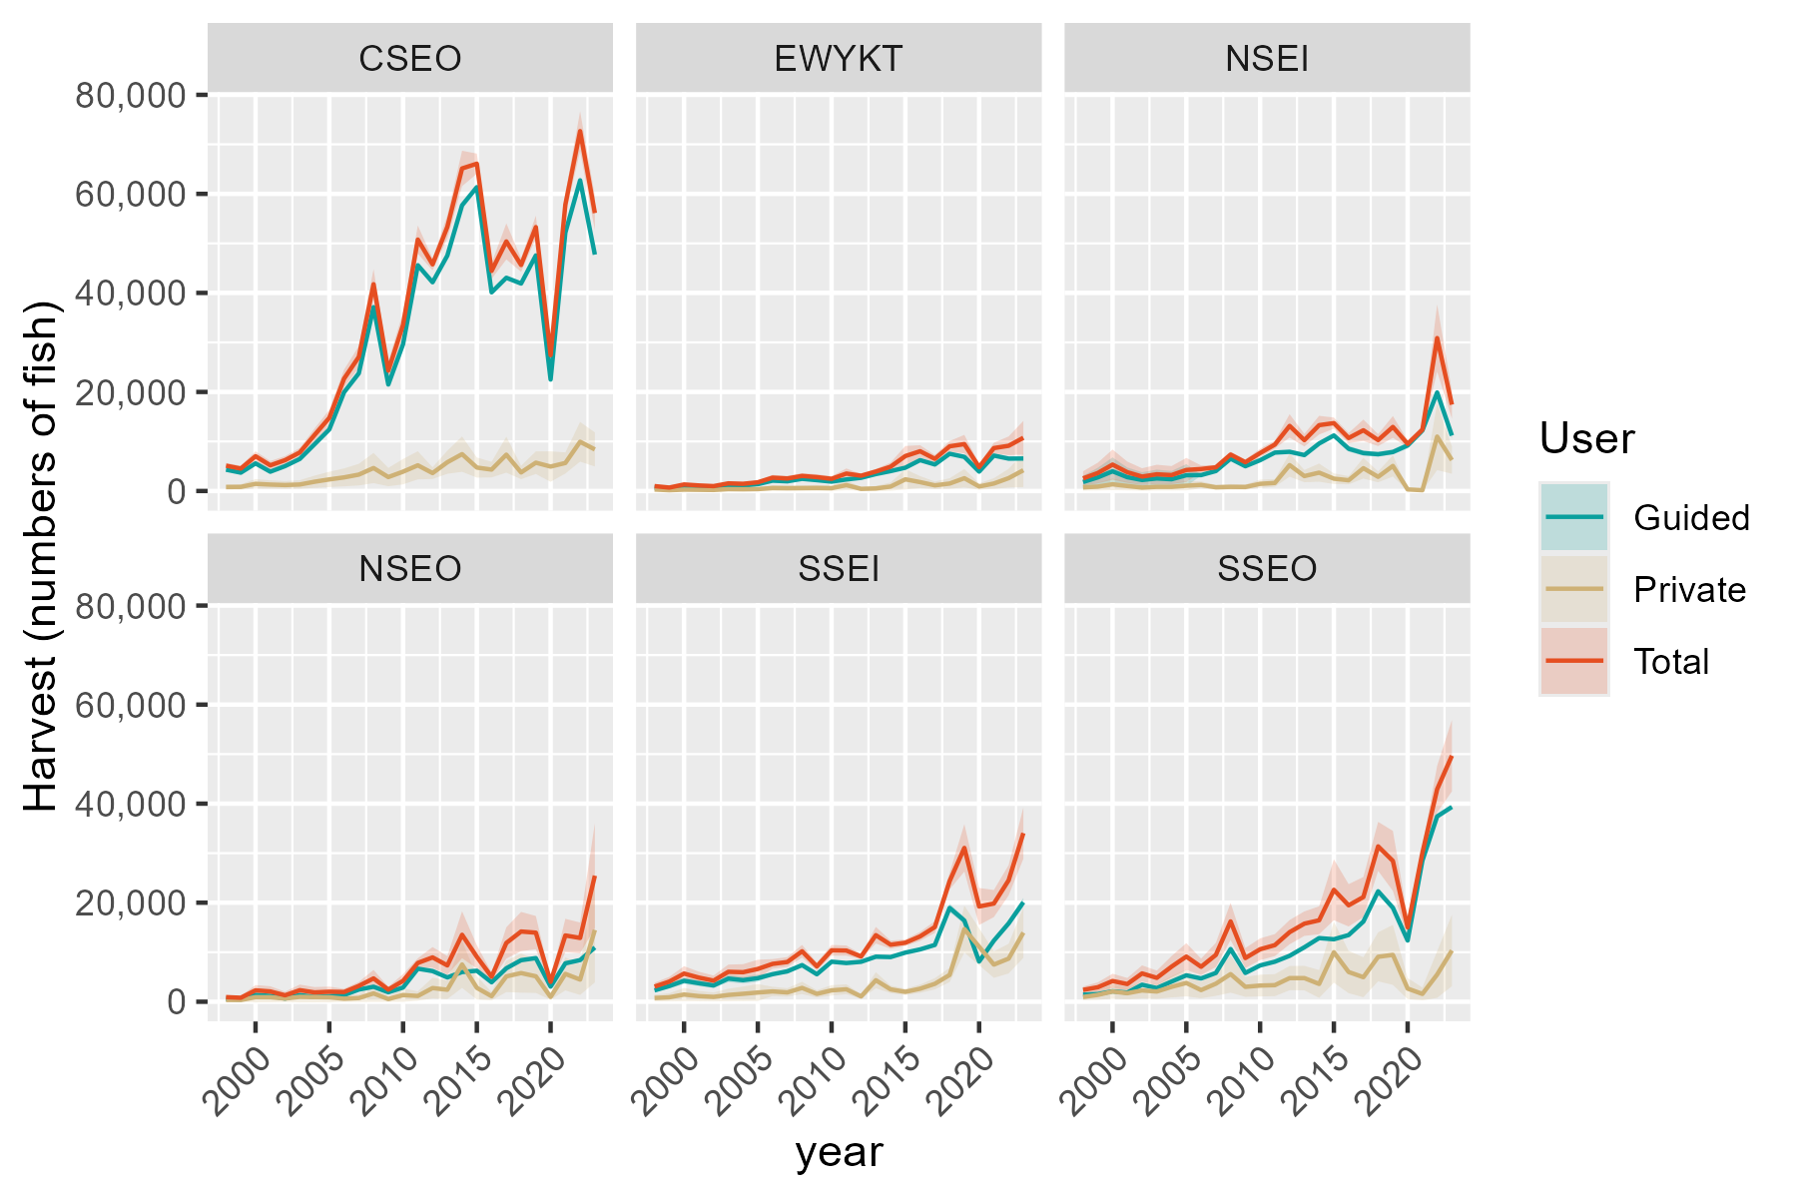
Region | RptArea | year | Guided | SE_Gui | Private | SE_Priv | Total | SE_Tot
SE | CSEO | 1998 | 4307.3105064 | 91.844996483 | 801.97560435 | 271.76452928 | 5109.2861108 | 286.86488589
SE | CSEO | 1999 | 3701.3537417 | 78.924150203 | 825.09469608 | 279.59886869 | 4526.4484377 | 290.52460973
SE | CSEO | 2000 | 5574.2232965 | 118.85944101 | 1443.230708 | 489.06589164 | 7017.4540046 | 503.30210916
SE | CSEO | 2001 | 3895.2985024 | 83.059643997 | 1291.5009652 | 437.64941226 | 5186.7994676 | 445.46146018
SE | CSEO | 2002 | 5023.2657922 | 107.1113467 | 1199.1102246 | 406.34107069 | 6222.3760168 | 420.22125877
SE | CSEO | 2003 | 6475.4392493 | 138.07611366 | 1307.6843294 | 443.13344984 | 7783.1235787 | 464.14681679
SE | CSEO | 2004 | 9445.3993162 | 201.40472011 | 1866.3100867 | 632.43430283 | 11311.709403 | 663.72962016
SE | CSEO | 2005 | 12433.69247 | 265.12424388 | 2337.9395581 | 792.25482678 | 14771.632028 | 835.43915113
SE | CSEO | 2006 | 19937.61 | 36.046165956 | 2745.1220221 | 923.34394254 | 22682.732022 | 924.04727276
SE | CSEO | 2007 | 23763.087259 | 44.775460333 | 3306.1093955 | 1114.6424291 | 27069.196654 | 1115.5413873
SE | CSEO | 2008 | 37118.709685 | 58.862145024 | 4633.9388453 | 1556.5265468 | 41752.64853 | 1557.6391248
SE | CSEO | 2009 | 21497.31348 | 81.176311901 | 2810.3532954 | 946.01221347 | 24307.666775 | 949.48865272
SE | CSEO | 2010 | 29653.243749 | 81.894349348 | 3901.0268764 | 1306.3521895 | 33554.270625 | 1308.9166236
SE | CSEO | 2011 | 45586.335452 | 77.91453417 | 5183.444995 | 1449.3171604 | 50769.780447 | 1451.4099718
SE | CSEO | 2012 | 42144.908542 | 90.998688296 | 3614.3003612 | 607.1870296 | 45759.208904 | 613.96811821
SE | CSEO | 2013 | 47528.045419 | 60.166507773 | 5801.0706973 | 1190.1598188 | 53329.116116 | 1191.6796561
SE | CSEO | 2014 | 57688.236447 | 134.60073942 | 7443.7972662 | 1822.80328 | 65132.033714 | 1827.7661657
SE | CSEO | 2015 | 61361.828039 | 110.02337242 | 4730.7066242 | 1035.3415476 | 66092.534663 | 1041.1711015
SE | CSEO | 2016 | 40112.691367 | 109.4126308 | 4320.7024577 | 806.72066563 | 44433.393825 | 814.10647715
SE | CSEO | 2017 | 43059.579655 | 131.56066236 | 7333.1831448 | 1854.2606961 | 50392.7628 | 1858.9219824
SE | CSEO | 2018 | 41893.065415 | 118.93899815 | 3746.603481 | 695.05494848 | 45639.668896 | 705.15804377
SE | CSEO | 2019 | 47571.40232 | 161.36697816 | 5715.7454789 | 1165.4420171 | 53287.147799 | 1176.5604094
SE | CSEO | 2020 | 22497.882353 | 99.505301245 | 4931.1445452 | 1571.2934727 | 27429.026898 | 1574.4410063
SE | CSEO | 2021 | 52173.075123 | 93.13061538 | 5656.9398504 | 1091.856426 | 57830.014973 | 1095.8210468
SE | CSEO | 2022 | 62732.977797 | 102.22618035 | 9937.3968133 | 2045.2255709 | 72670.374611 | 2047.7787546
SE | CSEO | 2023 | 47734.833622 | 55.103284299 | 8388.9247479 | 1758.1007505 | 56123.75837 | 1758.9640761
SE | EWYKT | 1998 | 690.47083485 | 10.123585894 | 295.36170377 | 145.57644726 | 985.83253862 | 145.92802674
SE | EWYKT | 1999 | 540.32553171 | 7.9221766582 | 150.05732536 | 73.959528376 | 690.38285707 | 74.382610338
SE | EWYKT | 2000 | 1044.1025357 | 15.308483963 | 271.37063817 | 133.75184694 | 1315.4731739 | 134.625058
SE | EWYKT | 2001 | 880.12805988 | 12.90431335 | 236.06303221 | 116.34960497 | 1116.1910921 | 117.06302525
SE | EWYKT | 2002 | 781.34825518 | 11.4560178 | 202.11341108 | 99.61668 | 983.46166626 | 100.27324308
SE | EWYKT | 2003 | 1169.5528876 | 17.147819311 | 368.24022378 | 181.49645953 | 1537.7931114 | 182.30472437
SE | EWYKT | 2004 | 1109.2972068 | 16.264359026 | 339.72254204 | 167.44080255 | 1449.0197488 | 168.22886712
SE | EWYKT | 2005 | 1375.0148814 | 20.160274055 | 379.33043335 | 186.96254835 | 1754.3453148 | 188.04635369
SE | EWYKT | 2006 | 2087.5866035 | 1.4133964666 | 601.31198692 | 291.52782752 | 2688.8985904 | 291.53125374
SE | EWYKT | 2007 | 1956 | 0 | 566.29177951 | 274.36264301 | 2522.2917795 | 274.36264301
SE | EWYKT | 2008 | 2454.3326535 | 1.6673454613 | 588.88360879 | 288.03915056 | 3043.2162623 | 288.04397632
SE | EWYKT | 2009 | 2187.7283657 | 3.0411383517 | 612.6211047 | 296.78845097 | 2800.3494704 | 296.80403156
SE | EWYKT | 2010 | 1889.382352 | 10.889798164 | 568.18998191 | 275.45534472 | 2457.5723339 | 275.67051827
SE | EWYKT | 2011 | 2329.7703125 | 7.7800855452 | 1186.6216069 | 526.73832986 | 3516.3919194 | 526.79578384
SE | EWYKT | 2012 | 2663.1144592 | 10.674977257 | 424.15139015 | 175.36533542 | 3087.2658493 | 175.68994282
SE | EWYKT | 2013 | 3416.839315 | 5.349738367 | 513.66766017 | 260.67367443 | 3930.5069752 | 260.7285643
SE | EWYKT | 2014 | 4015.4932745 | 3.1858442934 | 888.71085849 | 428.16102395 | 4904.204133 | 428.17287634
SE | EWYKT | 2015 | 4700.5145911 | 5.9060715602 | 2353.9757505 | 1037.8643158 | 7054.4903417 | 1037.8811202
SE | EWYKT | 2016 | 6233.5636375 | 3.4363662642 | 1791.6873162 | 620.51141405 | 8025.2509538 | 620.5209292
SE | EWYKT | 2017 | 5353.6794426 | 21.496548703 | 1137.1899984 | 396.45065495 | 6490.869441 | 397.03302559
SE | EWYKT | 2018 | 7519.9182425 | 23.15146301 | 1500.8444793 | 542.92035766 | 9020.7627218 | 543.41375121
SE | EWYKT | 2019 | 6887.5561614 | 26.549851872 | 2578.3009938 | 952.55868715 | 9465.8571552 | 952.92861595
SE | EWYKT | 2020 | 3913.6902552 | 17.749609367 | 904.3615519 | 327.43649436 | 4818.0518071 | 327.91722503
SE | EWYKT | 2021 | 7153.7144515 | 17.208775721 | 1508.6194212 | 548.95967759 | 8662.3338727 | 549.22934152
SE | EWYKT | 2022 | 6536.8290323 | 9.9946191818 | 2592.5467145 | 965.67601816 | 9129.3757467 | 965.72773827
SE | EWYKT | 2023 | 6554.8518678 | 25.434364749 | 4189.3362015 | 1735.9374502 | 10744.188069 | 1736.123768
SE | NSEI | 1998 | 1811.8882778 | 651.38043722 | 733.79573088 | 328.41085187 | 2545.6840087 | 729.48623127
SE | NSEI | 1999 | 2747.0334464 | 987.56853237 | 883.47062168 | 395.39796603 | 3630.5040681 | 1063.7815366
SE | NSEI | 2000 | 3975.6133518 | 1429.2474845 | 1353.1831964 | 605.61819534 | 5328.7965482 | 1552.2634346
SE | NSEI | 2001 | 2784.0688986 | 1000.8829124 | 1005.515361 | 450.01918435 | 3789.5842596 | 1097.3986835
SE | NSEI | 2002 | 2222.1271332 | 798.86280036 | 688.39342171 | 308.09101298 | 2910.5205549 | 856.21366847
SE | NSEI | 2003 | 2529.0940545 | 909.21852695 | 842.65019692 | 377.12875308 | 3371.7442514 | 984.32942969
SE | NSEI | 2004 | 2370.2689421 | 852.12032038 | 840.28983222 | 376.07237002 | 3210.5587743 | 931.41798775
SE | NSEI | 2005 | 3180.0633493 | 1143.2443601 | 1066.0517733 | 477.11230287 | 4246.1151225 | 1238.807417
SE | NSEI | 2006 | 3209.4041305 | 50.312983738 | 1229.5685575 | 371.1786775 | 4438.972688 | 374.57309963
SE | NSEI | 2007 | 4028.5853667 | 38.5021643 | 747.16774864 | 241.93322545 | 4775.7531153 | 244.97775865
SE | NSEI | 2008 | 6522.3989787 | 50.519079564 | 831.24524411 | 290.4373955 | 7353.6442228 | 294.79833464
SE | NSEI | 2009 | 4999.3624432 | 104.311445 | 803.34029228 | 264.03515589 | 5802.7027355 | 283.89336221
SE | NSEI | 2010 | 6216.818181 | 115.83752646 | 1441.8658492 | 431.22122042 | 7658.6840302 | 446.5087608
SE | NSEI | 2011 | 7751.9598471 | 92.249114264 | 1624.788442 | 392.37880726 | 9376.7482891 | 403.07694981
SE | NSEI | 2012 | 7916.9319385 | 132.37605852 | 5225.3173854 | 1199.393021 | 13142.249324 | 1206.6760293
SE | NSEI | 2013 | 7252.8341354 | 165.10176893 | 3009.5121522 | 631.04564931 | 10262.346288 | 652.28613783
SE | NSEI | 2014 | 9586.8532063 | 223.88654167 | 3704.7241055 | 937.27117772 | 13291.577312 | 963.64020471
SE | NSEI | 2015 | 11218.28352 | 172.22492729 | 2488.7839035 | 548.2478171 | 13707.067424 | 574.6625919
SE | NSEI | 2016 | 8531.8996095 | 302.60944657 | 2164.6516844 | 421.80947668 | 10696.551294 | 519.1297639
SE | NSEI | 2017 | 7654.4595345 | 277.49165567 | 4603.6376165 | 1069.0823373 | 12258.097151 | 1104.5083353
SE | NSEI | 2018 | 7421.7142985 | 257.6846442 | 2857.3818221 | 559.9161078 | 10279.096121 | 616.36630637
SE | NSEI | 2019 | 7874.4172662 | 257.45109477 | 5057.5166986 | 1094.9926226 | 12931.933965 | 1124.8510611
SE | NSEI | 2020 | 9205.5512821 | 337.07012794 | 314.28989049 | 101.30989478 | 9519.8411725 | 351.96585904
SE | NSEI | 2021 | 12228.121994 | 356.93301746 | 150.98076153 | 66.151744048 | 12379.102756 | 363.01133893
SE | NSEI | 2022 | 19895.947996 | 280.10325564 | 10983.669827 | 3456.2577024 | 30879.617823 | 3467.5892403
SE | NSEI | 2023 | 11195.344223 | 342.58699185 | 6242.2602147 | 1410.3271203 | 17437.604437 | 1451.3402196
SE | NSEO | 1998 | 567.92748986 | 19.512647665 | 359.81415218 | 210.65072757 | 927.74164205 | 211.55252881
SE | NSEO | 1999 | 457.36589866 | 15.714012429 | 343.15312287 | 200.89664223 | 800.51902153 | 201.51027529
SE | NSEO | 2000 | 1376.8225503 | 47.304372127 | 923.72591339 | 540.78900052 | 2300.5484637 | 542.85398286
SE | NSEO | 2001 | 1167.0390183 | 40.096705269 | 909.62811936 | 532.5355437 | 2076.6671376 | 534.04292999
SE | NSEO | 2002 | 649.19498426 | 22.304806898 | 650.10054744 | 380.59690672 | 1299.2955317 | 381.2499309
SE | NSEO | 2003 | 1345.6385118 | 46.232962188 | 987.80679535 | 578.30471336 | 2333.4453071 | 580.14983262
SE | NSEO | 2004 | 944.02589414 | 32.434500861 | 936.54208978 | 548.29214309 | 1880.5679839 | 549.25064499
SE | NSEO | 2005 | 1122.6253876 | 38.570757781 | 895.85072974 | 524.46966544 | 2018.4761174 | 525.88604595
SE | NSEO | 2006 | 1348.1167405 | 13.237641938 | 614.3966471 | 333.70334878 | 1962.5133876 | 333.96580686
SE | NSEO | 2007 | 2453.9613427 | 12.650262595 | 741.88449338 | 410.58343337 | 3195.8458361 | 410.77826732
SE | NSEO | 2008 | 3026.2190974 | 7.3251869902 | 1683.881821 | 875.67308597 | 4710.1009184 | 875.70372379
SE | NSEO | 2009 | 1912.718309 | 10.553119668 | 536.5617379 | 290.1527282 | 2449.2800469 | 290.34457807
SE | NSEO | 2010 | 2869.859575 | 17.581669123 | 1344.2304507 | 697.92143368 | 4214.0900258 | 698.14285263
SE | NSEO | 2011 | 6671.6099321 | 21.984395125 | 1163.6218941 | 481.61416736 | 7835.2318262 | 482.11567059
SE | NSEO | 2012 | 6189.0681355 | 30.033558453 | 2761.9632734 | 1068.0343832 | 8951.0314089 | 1068.4565776
SE | NSEO | 2013 | 4911.9942764 | 27.733418659 | 2422.2237614 | 962.88818801 | 7334.2180377 | 963.28749868
SE | NSEO | 2014 | 5998.4439119 | 35.078509478 | 7520.9865362 | 2416.6588295 | 13519.430448 | 2416.9134035
SE | NSEO | 2015 | 6257.6479707 | 28.928334699 | 2807.4095507 | 1201.299127 | 9065.0575213 | 1201.6473863
SE | NSEO | 2016 | 3929.1815528 | 28.236868634 | 1118.1119794 | 430.16308421 | 5047.2935321 | 431.08885368
SE | NSEO | 2017 | 6755.4554061 | 43.551367735 | 5113.4513635 | 1613.8610093 | 11868.90677 | 1614.4485371
SE | NSEO | 2018 | 8387.5836163 | 45.846756444 | 5790.3089305 | 2019.9120545 | 14177.892547 | 2020.4322887
SE | NSEO | 2019 | 8811.9456941 | 56.149265236 | 5135.882571 | 1714.7385118 | 13947.828265 | 1715.6575719
SE | NSEO | 2020 | 3049.5882353 | 34.33881335 | 959.4108558 | 293.99682906 | 4008.9990911 | 295.99542159
SE | NSEO | 2021 | 7756.6470588 | 247.02196566 | 5623.2799027 | 1703.3329536 | 13379.926962 | 1721.15165
SE | NSEO | 2022 | 8407.0049157 | 59.3005169 | 4474.7794107 | 1586.6088878 | 12881.784326 | 1587.7166983
SE | NSEO | 2023 | 10955.261203 | 106.91013718 | 14498.146371 | 5410.7361294 | 25453.407575 | 5411.7922391
SE | SSEI | 1998 | 2292.1053781 | 183.90631975 | 760.18032081 | 356.00269169 | 3052.2856989 | 400.69870344
SE | SSEI | 1999 | 3172.0288222 | 254.50668735 | 894.82973397 | 419.06082699 | 4066.8585562 | 490.29137319
SE | SSEI | 2000 | 4231.5791595 | 339.51935954 | 1455.646361 | 681.6988134 | 5687.2255205 | 761.56855745
SE | SSEI | 2001 | 3736.5704863 | 299.80250175 | 1134.9889217 | 531.53061203 | 4871.559408 | 610.25103981
SE | SSEI | 2002 | 3285.4338193 | 263.60569992 | 975.32798548 | 456.75924331 | 4260.7618048 | 527.36796583
SE | SSEI | 2003 | 4675.2658632 | 375.11841602 | 1367.4989544 | 640.41819462 | 6042.7648176 | 742.19221906
SE | SSEI | 2004 | 4359.0563095 | 349.74744666 | 1602.0730447 | 750.27240327 | 5961.1293542 | 827.78738548
SE | SSEI | 2005 | 4755.5599122 | 381.56078258 | 1861.1729976 | 871.61240392 | 6616.7329098 | 951.47086843
SE | SSEI | 2006 | 5561.3186806 | 108.23710206 | 2081.0930036 | 482.18780131 | 7642.4116841 | 494.18654979
SE | SSEI | 2007 | 6141.9117677 | 258.64656828 | 1881.9368118 | 435.9971123 | 8023.8485794 | 506.94331953
SE | SSEI | 2008 | 7398.3228334 | 153.68284784 | 2790.9797482 | 636.15426517 | 10189.302582 | 654.45448032
SE | SSEI | 2009 | 5544.6453355 | 120.12587352 | 1588.2847487 | 375.93251511 | 7132.9300842 | 394.65868977
SE | SSEI | 2010 | 8084.2666706 | 134.67468314 | 2294.200235 | 536.30684898 | 10378.466906 | 552.95778007
SE | SSEI | 2011 | 7812.3208693 | 107.33593091 | 2518.4328698 | 509.93480632 | 10330.753739 | 521.10892216
SE | SSEI | 2012 | 8066.7043094 | 126.51299657 | 1066.008415 | 236.50260868 | 9132.7127244 | 268.21450784
SE | SSEI | 2013 | 9098.024075 | 205.12882085 | 4340.7387382 | 829.84255632 | 13438.762813 | 854.81957243
SE | SSEI | 2014 | 9020.8761192 | 163.47469994 | 2496.0378683 | 387.66878341 | 11516.913988 | 420.72682723
SE | SSEI | 2015 | 9921.0666705 | 104.24667154 | 1995.3360309 | 321.43350663 | 11916.402701 | 337.91547421
SE | SSEI | 2016 | 10567.182666 | 176.01631807 | 2628.5215592 | 431.40909534 | 13195.704226 | 465.93513687
SE | SSEI | 2017 | 11467.911371 | 181.35241878 | 3616.6549598 | 577.09513948 | 15084.566331 | 604.91941596
SE | SSEI | 2018 | 18945.098438 | 438.10809771 | 5406.9232182 | 739.33651465 | 24352.021656 | 859.39349961
SE | SSEI | 2019 | 16393.135725 | 344.10945182 | 14670.930588 | 2419.0271717 | 31064.066313 | 2443.37958
SE | SSEI | 2020 | 8121.5064935 | 170.76163153 | 11112.968104 | 1902.5861461 | 19234.474598 | 1910.2339067
SE | SSEI | 2021 | 12331.355525 | 284.38670164 | 7498.6507203 | 1367.5563122 | 19830.006245 | 1396.8128232
SE | SSEI | 2022 | 15817.142202 | 319.7930698 | 8704.465814 | 1527.5375655 | 24521.608016 | 1560.6532676
SE | SSEI | 2023 | 20092.74861 | 455.11939743 | 13958.534899 | 2604.5172415 | 34051.283509 | 2643.9825505
SE | SSEO | 1998 | 1437.8648245 | 13.803587413 | 952.96755687 | 346.86974668 | 2390.8323813 | 347.14429304
SE | SSEO | 1999 | 1542.1149417 | 14.804394708 | 1381.1297465 | 502.71609127 | 2923.2446882 | 502.93402999
SE | SSEO | 2000 | 2114.5070948 | 20.299393254 | 2067.5057513 | 752.54943472 | 4182.0128461 | 752.82316453
SE | SSEO | 2001 | 1847.9808517 | 17.740725547 | 1722.2233147 | 626.8704119 | 3570.2041664 | 627.12139707
SE | SSEO | 2002 | 3434.3529186 | 32.969991277 | 2279.0436046 | 829.54689497 | 5713.3965232 | 830.20182563
SE | SSEO | 2003 | 2759.6776316 | 26.493068592 | 2063.3168829 | 751.02473253 | 4822.9945146 | 751.49187059
SE | SSEO | 2004 | 4074.6059971 | 39.116458722 | 3010.3003421 | 1095.7163332 | 7084.9063392 | 1096.4143287
SE | SSEO | 2005 | 5333.4753373 | 51.201678893 | 3789.729066 | 1379.4198466 | 9123.2044033 | 1380.3697784
SE | SSEO | 2006 | 4701.2533345 | 25.547457831 | 2353.0622819 | 844.24825631 | 7054.3156164 | 844.63470855
SE | SSEO | 2007 | 5809.5590898 | 27.502229814 | 3641.8445576 | 1252.8984615 | 9451.4036475 | 1253.2002743
SE | SSEO | 2008 | 10637.157525 | 31.89681785 | 5579.2883713 | 1914.0078468 | 16216.445896 | 1914.2736075
SE | SSEO | 2009 | 5812.1931671 | 32.815180178 | 3008.7195636 | 1031.3105053 | 8820.9127307 | 1031.8324449
SE | SSEO | 2010 | 7328.9758286 | 24.716485825 | 3265.4949905 | 1120.5470672 | 10594.470819 | 1120.8196262
SE | SSEO | 2011 | 8084.7525021 | 18.360054442 | 3347.2562702 | 1134.9176294 | 11432.008772 | 1135.0661289
SE | SSEO | 2012 | 9276.6130169 | 46.257652854 | 4772.3056213 | 1248.366855 | 14048.918638 | 1249.2235889
SE | SSEO | 2013 | 10992.562746 | 25.799358849 | 4774.2365107 | 1261.2324385 | 15766.799257 | 1261.4962826
SE | SSEO | 2014 | 12852.376909 | 46.941601083 | 3593.0247605 | 1436.1636761 | 16445.40167 | 1436.9306241
SE | SSEO | 2015 | 12614.137521 | 24.496134425 | 9990.9281419 | 3135.7781603 | 22605.065663 | 3135.8738385
SE | SSEO | 2016 | 13467.403248 | 18.830251251 | 6002.8001871 | 2183.2860599 | 19470.203435 | 2183.3672613
SE | SSEO | 2017 | 16188.019245 | 31.353860091 | 4953.4991091 | 2063.2931155 | 21141.518354 | 2063.5313288
SE | SSEO | 2018 | 22303.100594 | 26.078089392 | 9069.9662775 | 2526.9165461 | 31373.066871 | 2527.051107
SE | SSEO | 2019 | 18975.270948 | 46.138045242 | 9461.1967225 | 3094.0070897 | 28436.46767 | 3094.3510774
SE | SSEO | 2020 | 12355.865337 | 30.587198534 | 2657.7185947 | 1086.239252 | 15013.583931 | 1086.6698162
SE | SSEO | 2021 | 28499.784643 | 66.515354679 | 1572.4210936 | 661.64998199 | 30072.205736 | 664.98495553
SE | SSEO | 2022 | 37419.295549 | 32.336205215 | 5492.3656496 | 2405.6480836 | 42911.661198 | 2405.865402
SE | SSEO | 2023 | 39337.603146 | 148.13136067 | 10350.311777 | 3681.6469023 | 49687.914923 | 3684.6257359

BRF release
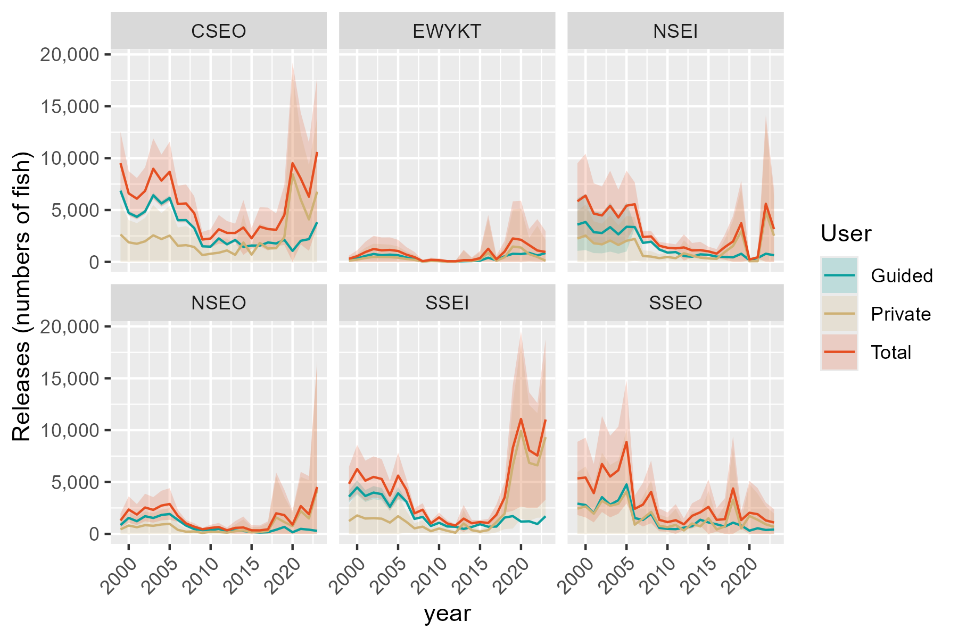
Region | RptArea | year | Guided | SE_Gui | Private | SE_Priv | Total | SE_Tot
SE | CSEO | 1999 | 6862.3638714 | 146.32652665 | 2648.9719407 | 1540.6239815 | 9511.3358121 | 1547.5573349
SE | CSEO | 2000 | 4718.3576112 | 100.60977437 | 1882.9853548 | 1095.1314168 | 6601.342966 | 1099.7432185
SE | CSEO | 2001 | 4345.9064787 | 92.667980322 | 1745.3885791 | 1015.1060721 | 6091.2950578 | 1019.3270782
SE | CSEO | 2002 | 4861.1627087 | 103.65481458 | 1982.5168093 | 1153.0182307 | 6843.679518 | 1157.6680702
SE | CSEO | 2003 | 6418.5101902 | 136.8622125 | 2558.8008111 | 1488.1810686 | 8977.3110012 | 1494.4611598
SE | CSEO | 2004 | 5635.9768522 | 120.17621516 | 2198.4283032 | 1278.5908803 | 7834.4051554 | 1284.2262113
SE | CSEO | 2005 | 6155.0926794 | 131.2453478 | 2531.6558689 | 1472.3937557 | 8686.7485483 | 1478.2316169
SE | CSEO | 2006 | 4017.1159151 | 7.253804519 | 1553.129126 | 900.567872 | 5570.2450411 | 900.59708514
SE | CSEO | 2007 | 4025.5489744 | 7.5799381594 | 1612.3079337 | 935.76770222 | 5637.8569082 | 935.79840135
SE | CSEO | 2008 | 3258.4649597 | 69.480410646 | 1435.0775903 | 831.65628284 | 4693.54255 | 834.55359339
SE | CSEO | 2009 | 1500.664862 | 5.674602083 | 654.78607006 | 379.78978798 | 2155.4509321 | 379.83217894
SE | CSEO | 2010 | 1468.9360636 | 4.0577610822 | 782.88133056 | 453.13864076 | 2251.8173941 | 453.15680859
SE | CSEO | 2011 | 2259.5153797 | 3.8638840886 | 882.14606832 | 705.11092167 | 3141.661448 | 705.12150829
SE | CSEO | 2012 | 1690.4596787 | 3.6498547916 | 1103.6278508 | 584.32680543 | 2794.0875296 | 584.33820428
SE | CSEO | 2013 | 2110.4763452 | 2.6692584738 | 676.82598699 | 458.76052925 | 2787.3023322 | 458.76829461
SE | CSEO | 2014 | 1445.056736 | 3.3719905101 | 1869.6780083 | 1349.0347258 | 3314.7347443 | 1349.0389401
SE | CSEO | 2015 | 1575.3712911 | 2.8251390886 | 696.75308629 | 510.76707838 | 2272.1243774 | 510.77489148
SE | CSEO | 2016 | 1567.0205765 | 4.2729036685 | 1826.9339686 | 959.54643144 | 3393.9545451 | 959.55594511
SE | CSEO | 2017 | 1870.6923487 | 5.7159993142 | 1290.7740571 | 1055.3188196 | 3161.4664058 | 1055.3342995
SE | CSEO | 2018 | 1775.7223509 | 5.0401562476 | 1320.4616222 | 805.92790599 | 3096.1839731 | 805.94366604
SE | CSEO | 2019 | 2124.1392286 | 7.2052937643 | 2400.2044544 | 1480.0515496 | 4524.343683 | 1480.0690882
SE | CSEO | 2020 | 1060.7058824 | 4.6913685786 | 8457.7785316 | 4933.8012703 | 9518.4844139 | 4933.8035007
SE | CSEO | 2021 | 2031.5437632 | 3.6263708894 | 6005.811802 | 3248.1840774 | 8037.3555651 | 3248.1861016
SE | CSEO | 2022 | 2193.1334359 | 3.5738085775 | 4093.8808376 | 2664.8868664 | 6287.0142735 | 2664.8892628
SE | CSEO | 2023 | 3825.9165832 | 4.4164932229 | 6769.464905 | 3683.333961 | 10595.381488 | 3683.3366088
SE | EWYKT | 1999 | 184.71823479 | 2.7083126784 | 115.45029921 | 156.32003195 | 300.168534 | 156.34349153
SE | EWYKT | 2000 | 334.86353793 | 4.9097219143 | 213.73106674 | 289.3924694 | 548.59460468 | 289.43411463
SE | EWYKT | 2001 | 570.94727117 | 8.3711482787 | 373.58532719 | 505.83559056 | 944.53259836 | 505.9048535
SE | EWYKT | 2002 | 759.61669814 | 11.137392779 | 479.56278134 | 649.32936347 | 1239.1794795 | 649.42487155
SE | EWYKT | 2003 | 645.03212469 | 9.4573699412 | 467.12967219 | 632.49489849 | 1112.1617969 | 632.56560013
SE | EWYKT | 2004 | 697.38542118 | 10.224966583 | 455.28861586 | 616.4620747 | 1152.674037 | 616.54686723
SE | EWYKT | 2005 | 641.0809325 | 9.3994381192 | 406.1482321 | 549.92585598 | 1047.2291646 | 550.00617861
SE | EWYKT | 2006 | 421.71447902 | 0.28559144245 | 278.64151622 | 375.42951556 | 700.35599524 | 375.42962419
SE | EWYKT | 2007 | 270 | 0 | 189.53489277 | 255.31986493 | 459.53489277 | 255.31986493
SE | EWYKT | 2008 | 37.974202294 | 0.025800852699 | 34.507697187 | 46.616493185 | 72.481899481 | 46.616500325
SE | EWYKT | 2009 | 118.71394233 | 0.16489123688 | 79.677182554 | 107.32988159 | 198.39112488 | 107.33000825
SE | EWYKT | 2010 | 92.90441172 | 0.53571914284 | 70.805888102 | 95.399327929 | 163.71029982 | 95.400832094
SE | EWYKT | 2011 | 53.240625 | 0.17746210863 | 11.964492761 | 55.806708396 | 65.205117761 | 55.806990555
SE | EWYKT | 2012 | 41.992637237 | 0.16819542205 | 19.389360977 | 31.067727252 | 61.381998214 | 31.06818254
SE | EWYKT | 2013 | 62.721700713 | 0.098207280789 | 104.33905192 | 510.71933447 | 167.06075263 | 510.71934392
SE | EWYKT | 2014 | 81.908071768 | 0.06498208984 | 84.547116133 | 135.95691388 | 166.4551879 | 135.95692941
SE | EWYKT | 2015 | 119.63133636 | 0.15035956903 | 240.9902618 | 356.86162743 | 360.62159816 | 356.86165911
SE | EWYKT | 2016 | 401.77851247 | 0.22164750393 | 863.69898108 | 1665.2932832 | 1265.4774935 | 1665.2932979
SE | EWYKT | 2017 | 154.01393728 | 0.61785362344 | 100.84498622 | 185.84539185 | 254.8589235 | 185.84641889
SE | EWYKT | 2018 | 543.29010995 | 1.6723836282 | 448.71102241 | 528.71189147 | 992.00113235 | 528.71453644
SE | EWYKT | 2019 | 779.16139586 | 3.0034774541 | 1478.4632327 | 1826.7441311 | 2257.6246286 | 1826.7466002
SE | EWYKT | 2020 | 750.70533643 | 3.4046451309 | 1380.785144 | 1919.2762184 | 2131.4904804 | 1919.2792381
SE | EWYKT | 2021 | 868.34706907 | 2.0888714612 | 745.2530526 | 798.30820349 | 1613.6001217 | 798.31093638
SE | EWYKT | 2022 | 620.05131965 | 0.94804021682 | 476.43864789 | 1539.650229 | 1096.4899675 | 1539.6505209
SE | EWYKT | 2023 | 850.15027909 | 3.298782753 | 107.90285923 | 1020.7301529 | 958.05313832 | 1020.7354834
SE | NSEI | 1999 | 3593.8633058 | 1292.0069521 | 2247.2981658 | 1351.0116743 | 5841.1614716 | 1869.3620592
SE | NSEI | 2000 | 3846.7014892 | 1382.9032002 | 2540.8475003 | 1527.4851765 | 6387.5489895 | 2060.4931996
SE | NSEI | 2001 | 2860.988684 | 1028.5358555 | 1794.8828872 | 1079.0324895 | 4655.8715712 | 1490.7035652
SE | NSEI | 2002 | 2784.0688986 | 1000.8829124 | 1692.1070332 | 1017.2465722 | 4476.1759318 | 1427.0799533
SE | NSEI | 2003 | 3348.859545 | 1203.9272075 | 2056.8605541 | 1236.5260041 | 5405.720099 | 1725.814961
SE | NSEI | 2004 | 2653.0203754 | 953.77049081 | 1628.6278293 | 979.08468218 | 4281.6482047 | 1366.85221
SE | NSEI | 2005 | 3383.0461163 | 1216.2174044 | 2033.6856066 | 1222.5938855 | 5416.7317229 | 1724.5058955
SE | NSEI | 2006 | 3354.3628326 | 52.585463153 | 2205.9269815 | 1075.2218339 | 5560.289814 | 1076.5069545
SE | NSEI | 2007 | 1828.5365858 | 17.476113698 | 564.47034769 | 284.00217192 | 2393.0069334 | 284.53936144
SE | NSEI | 2008 | 1944.8746808 | 15.058143684 | 509.92521454 | 266.28020546 | 2454.7998953 | 266.70563457
SE | NSEI | 2009 | 1194.3755453 | 24.92058546 | 362.19292272 | 183.52322493 | 1556.568468 | 185.20747735
SE | NSEI | 2010 | 893.46483693 | 16.647866107 | 469.35683198 | 227.85325357 | 1362.8216689 | 228.46062376
SE | NSEI | 2011 | 943.27151052 | 11.225027357 | 358.32742809 | 198.12652777 | 1301.5989386 | 198.44425476
SE | NSEI | 2012 | 562.97033169 | 9.4132164013 | 828.6731542 | 642.55693433 | 1391.6434859 | 642.62588066
SE | NSEI | 2013 | 498.7600642 | 11.353653942 | 607.79959229 | 363.36377983 | 1106.5596565 | 363.54111452
SE | NSEI | 2014 | 724.78899047 | 16.926357066 | 408.00142313 | 410.30900929 | 1132.7904136 | 410.6579899
SE | NSEI | 2015 | 680.67432922 | 10.449823865 | 331.10241872 | 232.07161302 | 1011.7767479 | 232.30676355
SE | NSEI | 2016 | 503.83619585 | 17.870064038 | 289.8731933 | 223.65830892 | 793.70938915 | 224.37107286
SE | NSEI | 2017 | 474.74151463 | 17.210465131 | 951.9471041 | 624.36018513 | 1426.6886187 | 624.597343
SE | NSEI | 2018 | 438.71814747 | 15.232702554 | 1535.995946 | 1250.1209865 | 1974.7140935 | 1250.2137882
SE | NSEI | 2019 | 783.88337751 | 25.628770598 | 2944.357663 | 2100.032185 | 3728.2410405 | 2100.1885658
SE | NSEI | 2020 | 167.06410256 | 6.117213049 | 66.465417105 | 51.498956012 | 233.52951967 | 51.860994647
SE | NSEI | 2021 | 367.88973607 | 10.738524988 | 68.682600063 | 55.517621464 | 436.57233613 | 56.546637495
SE | NSEI | 2022 | 783.89526905 | 11.035996726 | 4816.757162 | 4352.1833085 | 5600.6524311 | 4352.1973007
SE | NSEI | 2023 | 640.91712039 | 19.612605377 | 2515.3369148 | 1955.4206127 | 3156.2540352 | 1955.5189661
SE | NSEO | 1999 | 848.58383677 | 29.15533711 | 436.64059982 | 350.75599957 | 1285.2244366 | 351.9656303
SE | NSEO | 2000 | 1540.30251 | 52.921157561 | 806.28343564 | 647.6922955 | 2346.5859456 | 649.85072022
SE | NSEO | 2001 | 1220.9023576 | 41.947322435 | 639.94415952 | 514.07096233 | 1860.8465171 | 515.77953834
SE | NSEO | 2002 | 1702.8374987 | 58.505476028 | 840.16736226 | 674.91145596 | 2543.004861 | 677.4425172
SE | NSEO | 2003 | 1533.6877139 | 52.693888786 | 779.71535682 | 626.34999923 | 2313.4030707 | 628.56262015
SE | NSEO | 2004 | 1821.9038277 | 62.596313974 | 907.16512625 | 728.7311596 | 2729.068954 | 731.4146577
SE | NSEO | 2005 | 1916.4009142 | 65.843010757 | 963.38164087 | 773.89022127 | 2879.7825551 | 776.68615067
SE | NSEO | 2006 | 1349.0748902 | 13.245680956 | 384.14405036 | 294.26538819 | 1733.2189406 | 294.5633493
SE | NSEO | 2007 | 802.06917595 | 4.131427211 | 209.40919136 | 162.29287788 | 1011.4783673 | 162.34545544
SE | NSEO | 2008 | 459.8422849 | 1.1131274949 | 232.65315244 | 173.5874855 | 692.49543734 | 173.59105443
SE | NSEO | 2009 | 352.39436604 | 1.9453328764 | 92.900343637 | 70.972649593 | 445.29470968 | 70.999304998
SE | NSEO | 2010 | 368.02978731 | 2.2540263974 | 206.96186587 | 154.27119322 | 574.99165318 | 154.28765891
SE | NSEO | 2011 | 477.52009028 | 1.5769776156 | 177.45224006 | 204.51668342 | 654.97233034 | 204.52276317
SE | NSEO | 2012 | 224.90041934 | 1.0921813036 | 121.27466122 | 136.0198778 | 346.17508055 | 136.0242626
SE | NSEO | 2013 | 325.61095203 | 1.8373098269 | 251.25315078 | 335.46999247 | 576.86410281 | 335.47502375
SE | NSEO | 2014 | 274.35322186 | 1.6049276619 | 339.46047498 | 539.23168896 | 613.81369684 | 539.23407735
SE | NSEO | 2015 | 186.48304732 | 0.86106259935 | 159.06070861 | 249.86323638 | 345.54375593 | 249.86472004
SE | NSEO | 2016 | 131.96699027 | 0.9484382953 | 206.55217078 | 243.31786246 | 338.51916105 | 243.31971093
SE | NSEO | 2017 | 164.94307396 | 1.0639211437 | 272.75859399 | 395.89870289 | 437.70166795 | 395.90013245
SE | NSEO | 2018 | 397.97436682 | 2.1756356313 | 1583.8188944 | 2006.3292369 | 1981.7932612 | 2006.3304165
SE | NSEO | 2019 | 670.32937018 | 4.2713043077 | 1138.7388897 | 1243.9402049 | 1809.0682599 | 1243.9475381
SE | NSEO | 2020 | 155.29411765 | 1.7486346709 | 738.66639063 | 690.98608494 | 893.96050828 | 690.98829752
SE | NSEO | 2021 | 481.05882353 | 15.320033938 | 2201.1153663 | 1681.2957893 | 2682.1741899 | 1681.3655862
SE | NSEO | 2022 | 403.23033708 | 2.8442670913 | 1487.2313621 | 1879.7567911 | 1890.4616992 | 1879.7589429
SE | NSEO | 2023 | 289.07387969 | 2.8210124396 | 4231.6619395 | 6230.1124921 | 4520.7358192 | 6230.1131308
SE | SSEI | 1999 | 3588.3989938 | 287.91401088 | 1238.156821 | 787.87300836 | 4826.5558149 | 838.83154147
SE | SSEI | 2000 | 4474.1168539 | 358.97929153 | 1778.0381398 | 1131.4142396 | 6252.1549937 | 1186.9980258
SE | SSEI | 2001 | 3651.3097951 | 292.96163829 | 1479.9163642 | 941.71120993 | 5131.2261594 | 986.2284342
SE | SSEI | 2002 | 3979.9359544 | 319.32884989 | 1510.0003854 | 960.85449439 | 5489.9363398 | 1012.5276657
SE | SSEI | 2003 | 3825.970046 | 306.97544597 | 1463.9682085 | 931.56296275 | 5289.9382545 | 980.83815077
SE | SSEI | 2004 | 2616.5926689 | 209.94145061 | 1087.7367154 | 692.15658609 | 3704.3293843 | 723.29534241
SE | SSEI | 2005 | 3912.8862846 | 313.94914173 | 1703.7342322 | 1084.1326334 | 5616.6205168 | 1128.6751661
SE | SSEI | 2006 | 3119.9999996 | 60.722964782 | 1161.933193 | 537.60066551 | 4281.9331926 | 541.01918082
SE | SSEI | 2007 | 1443.3823536 | 60.783336948 | 537.17895636 | 248.53193233 | 1980.56131 | 255.85686514
SE | SSEI | 2008 | 1633.653543 | 33.935330281 | 694.54313081 | 319.84579455 | 2328.1966738 | 321.6410094
SE | SSEI | 2009 | 756.24266696 | 16.38415182 | 258.05345238 | 120.1444051 | 1014.2961193 | 121.25641636
SE | SSEI | 2010 | 1068.635898 | 17.802257993 | 517.72546541 | 240.16090091 | 1586.3613634 | 240.81980549
SE | SSEI | 2011 | 714.28868093 | 9.8138366035 | 292.62023356 | 155.17033729 | 1006.9089145 | 155.48036842
SE | SSEI | 2012 | 686.88911681 | 10.772726649 | 116.23299974 | 69.196284701 | 803.12211655 | 70.029832614
SE | SSEI | 2013 | 473.28884052 | 10.671018342 | 999.66593567 | 669.00861321 | 1472.9547762 | 669.09371181
SE | SSEI | 2014 | 668.02513444 | 12.105831735 | 355.16810541 | 162.7289792 | 1023.1932398 | 163.17865006
SE | SSEI | 2015 | 931.26075986 | 9.7878035125 | 211.37487148 | 97.40603913 | 1142.6356313 | 97.896565602
SE | SSEI | 2016 | 686.67327728 | 11.437835968 | 363.58907875 | 202.05857751 | 1050.262356 | 202.38204673
SE | SSEI | 2017 | 704.87192642 | 11.146775088 | 1137.1577201 | 509.03301818 | 1842.0296465 | 509.15504926
SE | SSEI | 2018 | 1570.3734375 | 36.315109244 | 1942.0130042 | 756.75576293 | 3512.3864417 | 757.62660452
SE | SSEI | 2019 | 1713.7285491 | 35.97299513 | 6576.3004638 | 3094.755565 | 8290.0290129 | 3094.9646304
SE | SSEI | 2020 | 1183.3506494 | 24.880961151 | 9898.0127652 | 4313.2149222 | 11081.363415 | 4313.286685
SE | SSEI | 2021 | 1214.3208507 | 28.004764015 | 6845.6919481 | 2849.5059445 | 8060.0127987 | 2849.6435557
SE | SSEI | 2022 | 951.55045872 | 19.238572833 | 6603.3168567 | 2575.2536214 | 7554.8673154 | 2575.3254818
SE | SSEI | 2023 | 1699.6195182 | 38.49795894 | 9326.5382016 | 3945.0558248 | 11026.15772 | 3945.2436622
SE | SSEO | 1999 | 2914.0858241 | 27.975396378 | 2432.2845583 | 1800.5288215 | 5346.3703825 | 1800.7461398
SE | SSEO | 2000 | 2783.2814318 | 26.71966647 | 2649.3045847 | 1961.1805886 | 5432.5860165 | 1961.3625982
SE | SSEO | 2001 | 1982.7192108 | 19.034221768 | 1942.5071217 | 1437.9649974 | 3925.2263324 | 1438.0909691
SE | SSEO | 2002 | 3543.5204942 | 34.018006463 | 3193.6335034 | 2364.1268241 | 6737.1539977 | 2364.3715582
SE | SSEO | 2003 | 2812.7861819 | 27.002913818 | 2713.9362319 | 2009.0249673 | 5526.7224139 | 2009.2064296
SE | SSEO | 2004 | 3242.5720426 | 31.128883516 | 2897.1580575 | 2144.6571969 | 6139.7301001 | 2144.883097
SE | SSEO | 2005 | 4769.9346092 | 45.791654551 | 4090.7682028 | 3028.241916 | 8860.702812 | 3028.5881162
SE | SSEO | 2006 | 1526.3809528 | 8.2892400134 | 888.59728008 | 654.70330558 | 2414.9782328 | 654.75577877
SE | SSEO | 2007 | 1340.5920452 | 6.3532418811 | 1477.9197977 | 1074.5920095 | 2818.5118429 | 1074.6107903
SE | SSEO | 2008 | 1927.3138854 | 5.7789517458 | 2121.80161 | 1541.4235586 | 4049.1154954 | 1541.4343915
SE | SSEO | 2009 | 575.06833117 | 3.247521886 | 774.6055362 | 562.58611137 | 1349.6738674 | 562.59548443
SE | SSEO | 2010 | 479.90868401 | 1.6191897974 | 652.61443334 | 474.14296427 | 1132.5231174 | 474.14572902
SE | SSEO | 2011 | 454.72389119 | 1.0322795745 | 861.47158666 | 790.39023708 | 1316.1954779 | 790.39091118
SE | SSEO | 2012 | 596.80895737 | 2.9766821799 | 326.67123424 | 292.5624155 | 923.4801916 | 292.57755826
SE | SSEO | 2013 | 737.83533151 | 1.7317452007 | 1002.4979662 | 616.74617925 | 1740.3332977 | 616.74861051
SE | SSEO | 2014 | 1363.0870354 | 4.9756864451 | 718.99117489 | 660.36489259 | 2082.0782103 | 660.38363761
SE | SSEO | 2015 | 1100.2369538 | 2.1360822456 | 1504.134563 | 1343.2586584 | 2604.3715168 | 1343.2603568
SE | SSEO | 2016 | 921.79895366 | 1.2892188022 | 426.24419278 | 584.41568327 | 1348.0431464 | 584.41710528
SE | SSEO | 2017 | 701.25037606 | 1.3583099793 | 718.61279907 | 1031.0154335 | 1419.8631751 | 1031.0163282
SE | SSEO | 2018 | 1080.6267174 | 1.2618179742 | 3297.261875 | 2567.2523936 | 4377.8885924 | 2567.2527037
SE | SSEO | 2019 | 803.47155963 | 1.9536272905 | 529.64036739 | 434.93929899 | 1333.111927 | 434.94368654
SE | SSEO | 2020 | 311.65087282 | 0.77149813959 | 1726.7344863 | 1564.022294 | 2038.3853591 | 1564.0224843
SE | SSEO | 2021 | 539.80582524 | 1.2598472716 | 1356.7493786 | 1287.4399163 | 1896.5552039 | 1287.4405327
SE | SSEO | 2022 | 374.81099489 | 0.32389613621 | 919.31557253 | 880.18260686 | 1294.1265674 | 880.18266645
SE | SSEO | 2023 | 420.77440114 | 1.5844860793 | 680.53412619 | 652.08342241 | 1101.3085273 | 652.08534747

YE harvest
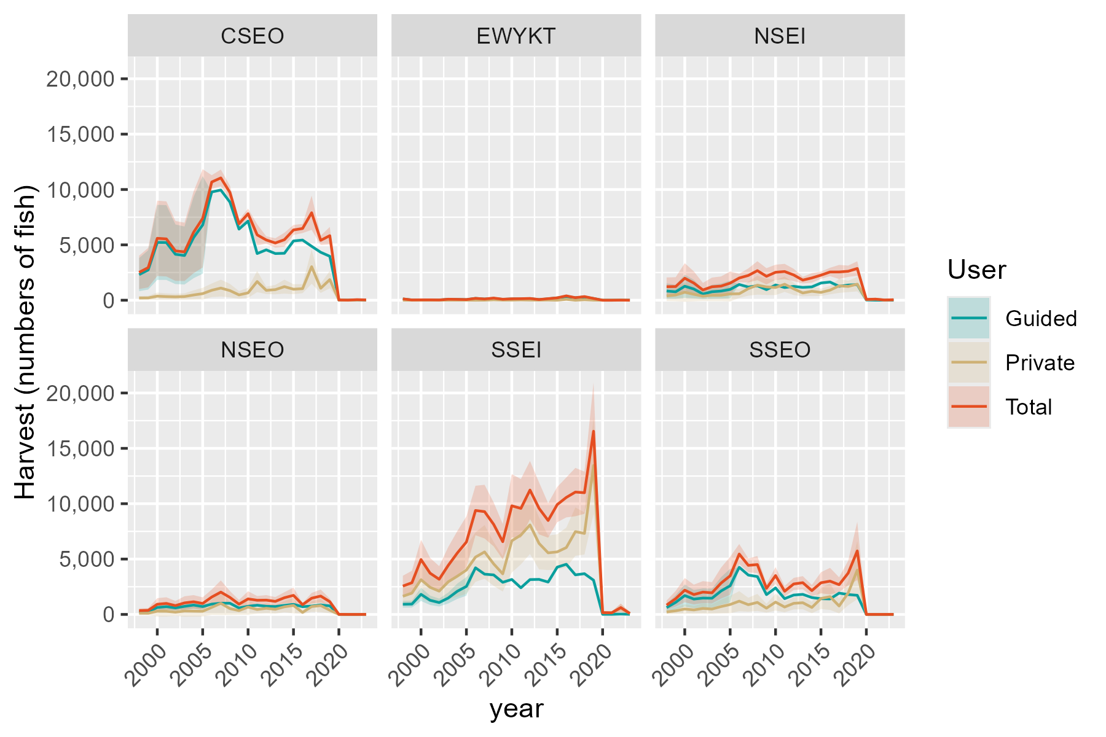
Region | RptArea | year | Guided | SE_Gui | Private | SE_Priv | Total | SE_Tot
SE | CSEO | 1998 | 2311.8284896 | 764.87480134 | 203.71031943 | 92.0178361 | 2515.538809 | 770.38999467
SE | CSEO | 1999 | 2735.3335862 | 904.99262501 | 209.58281422 | 94.670496334 | 2944.9164004 | 909.93085133
SE | CSEO | 2000 | 5224.4871496 | 1728.5359138 | 366.59592504 | 165.59477124 | 5591.0830747 | 1736.4498361
SE | CSEO | 2001 | 5209.395654 | 1723.542851 | 328.05495921 | 148.18546038 | 5537.4506132 | 1729.9014105
SE | CSEO | 2002 | 4149.2180847 | 1372.7801922 | 304.58673001 | 137.58464411 | 4453.8048147 | 1379.6575627
SE | CSEO | 2003 | 4037.4466951 | 1335.8003212 | 332.16570556 | 150.04232254 | 4369.6124006 | 1344.200579
SE | CSEO | 2004 | 5662.6121327 | 1873.490767 | 474.06257978 | 214.13845352 | 6136.6747125 | 1885.6889805
SE | CSEO | 2005 | 6799.6620079 | 2249.6868392 | 593.86147359 | 268.25272228 | 7393.5234815 | 2265.6236222
SE | CSEO | 2006 | 9779 | 0 | 898.58310906 | 313.04642612 | 10677.583109 | 313.04642612
SE | CSEO | 2007 | 9950 | 0 | 1096.5808386 | 387.36430892 | 11046.580839 | 387.36430892
SE | CSEO | 2008 | 8863 | 0 | 868.86353349 | 311.70005943 | 9731.8635335 | 311.70005943
SE | CSEO | 2009 | 6423 | 0 | 480.71832653 | 177.92547391 | 6903.7183265 | 177.92547391
SE | CSEO | 2010 | 7150 | 0 | 664.78173347 | 232.4669955 | 7814.7817335 | 232.4669955
SE | CSEO | 2011 | 4215 | 0 | 1687.3193343 | 489.0250995 | 5902.3193343 | 489.0250995
SE | CSEO | 2012 | 4550 | 0 | 892.07922332 | 169.75306867 | 5442.0792233 | 169.75306867
SE | CSEO | 2013 | 4216 | 0 | 954.60656777 | 216.9754757 | 5170.6065678 | 216.9754757
SE | CSEO | 2014 | 4240 | 0 | 1226.3257496 | 321.70785774 | 5466.3257496 | 321.70785774
SE | CSEO | 2015 | 5352 | 0 | 993.52481639 | 231.44491064 | 6345.5248164 | 231.44491064
SE | CSEO | 2016 | 5433 | 0 | 1044.1697657 | 209.54602513 | 6477.1697657 | 209.54602513
SE | CSEO | 2017 | 4871 | 0 | 3028.5093965 | 788.95820437 | 7899.5093965 | 788.95820437
SE | CSEO | 2018 | 4329 | 0 | 1079.5298174 | 215.45459687 | 5408.5298174 | 215.45459687
SE | CSEO | 2019 | 3968 | 0 | 1861.247373 | 401.61026343 | 5829.247373 | 401.61026343
SE | CSEO | 2020 | 9 | 0 | 15.079952738 | 16.534992902 | 24.079952738 | 16.534992902
SE | CSEO | 2021 | 10 | 0 | 0 | 0 | 10 | 0
SE | CSEO | 2022 | 32 | 0 | 19.523372914 | 20.329124013 | 51.523372914 | 20.329124013
SE | CSEO | 2023 | 3 | 0 | 23.630773938 | 17.762215699 | 26.630773938 | 17.762215699
SE | EWYKT | 1998 | 116.14443167 | 26.751313859 | 5.2024412672 | 6.3211585283 | 121.34687294 | 27.48799444
SE | EWYKT | 1999 | 22.232267448 | 5.120713544 | 2.6430793564 | 3.2114391603 | 24.875346804 | 6.0444229402
SE | EWYKT | 2000 | 27.215361876 | 6.2684596832 | 4.7798674938 | 5.8077157666 | 31.99522937 | 8.5453583439
SE | EWYKT | 2001 | 29.131936656 | 6.709900506 | 4.1579664687 | 5.052083023 | 33.289903125 | 8.3991849409
SE | EWYKT | 2002 | 19.549062756 | 4.5026963922 | 3.5599847139 | 4.3255130772 | 23.10904747 | 6.2437439234
SE | EWYKT | 2003 | 84.904262754 | 19.555828448 | 6.4861087676 | 7.8808620119 | 91.390371522 | 21.084079595
SE | EWYKT | 2004 | 72.446526684 | 16.6864631 | 5.9838040936 | 7.2705432574 | 78.430330778 | 18.201616688
SE | EWYKT | 2005 | 54.430723752 | 12.536919366 | 6.6814494742 | 8.1182081942 | 61.112173226 | 14.935851214
SE | EWYKT | 2006 | 167 | 0 | 0 | 0 | 167 | 0
SE | EWYKT | 2007 | 108 | 0 | 3.800616118 | 4.6058250118 | 111.80061612 | 4.6058250118
SE | EWYKT | 2008 | 161 | 0 | 33.333034165 | 26.525918189 | 194.33303416 | 26.525918189
SE | EWYKT | 2009 | 79 | 0 | 10.153940966 | 8.1322407593 | 89.153940966 | 8.1322407593
SE | EWYKT | 2010 | 119 | 0 | 9.4698329473 | 7.5854859241 | 128.46983295 | 7.5854859241
SE | EWYKT | 2011 | 111 | 0 | 26.022403604 | 17.101200424 | 137.0224036 | 17.101200424
SE | EWYKT | 2012 | 147 | 0 | 11.892094926 | 8.8386089654 | 158.89209493 | 8.8386089654
SE | EWYKT | 2013 | 56 | 0 | 9.0476381968 | 11.101025876 | 65.047638197 | 11.101025876
SE | EWYKT | 2014 | 125 | 0 | 15.653573181 | 18.880346937 | 140.65357318 | 18.880346937
SE | EWYKT | 2015 | 215 | 0 | 0 | 0 | 215 | 0
SE | EWYKT | 2016 | 314 | 0 | 79.045028657 | 54.792479923 | 393.04502866 | 54.792479923
SE | EWYKT | 2017 | 230 | 0 | 0 | 0 | 230 | 0
SE | EWYKT | 2018 | 286 | 0 | 40.563364944 | 24.050360064 | 326.56336494 | 24.050360064
SE | EWYKT | 2019 | 154 |  | 6.6280231204 | 7.4757597129 | 160.62802312 | 7.4757597129
SE | EWYKT | 2020 | 0 | 0 | 0 | 0 | 0 | 0
SE | EWYKT | 2021 | 0 | 0 | 0 | 0 | 0 | 0
SE | EWYKT | 2022 | 5 | 0 | 3.8516352842 | 1.8062564464 | 8.8516352842 | 1.8062564464
SE | EWYKT | 2023 | 1 | 0 | 0 | 0 | 1 | 0
SE | NSEI | 1998 | 832.48267795 | 351.2147169 | 391.41029271 | 239.92268568 | 1223.8929707 | 425.34065461
SE | NSEI | 1999 | 761.1096647 | 321.10327637 | 471.24762394 | 288.86055799 | 1232.3572886 | 431.91172253
SE | NSEI | 2000 | 1264.6690518 | 533.54909929 | 721.79464763 | 442.43831497 | 1986.4636994 | 693.12791309
SE | NSEI | 2001 | 1012.2819284 | 427.06992025 | 536.34689495 | 328.76444459 | 1548.6288233 | 538.95711964
SE | NSEI | 2002 | 558.2280781 | 235.50990502 | 367.19247517 | 225.0778951 | 925.42055327 | 325.76828302
SE | NSEI | 2003 | 764.7542441 | 322.64088185 | 449.47380633 | 275.51386554 | 1214.2280504 | 424.2699951
SE | NSEI | 2004 | 827.3195238 | 349.03644247 | 448.21477606 | 274.74211802 | 1275.5342999 | 444.1955308
SE | NSEI | 2005 | 975.83613435 | 411.69386552 | 568.63731834 | 348.5574987 | 1544.4734527 | 539.42948455
SE | NSEI | 2006 | 1422 | 0 | 584.54898579 | 194.53495437 | 2006.5489858 | 194.53495437
SE | NSEI | 2007 | 1191 | 0 | 1046.0348481 | 324.09482942 | 2237.0348481 | 324.09482942
SE | NSEI | 2008 | 1308 | 0 | 1360.2194904 | 436.32073412 | 2668.2194904 | 436.32073412
SE | NSEI | 2009 | 955 | 0 | 1205.0104384 | 374.78302926 | 2160.0104384 | 374.78302926
SE | NSEI | 2010 | 1377 | 0 | 1146.543929 | 349.27411511 | 2523.543929 | 349.27411511
SE | NSEI | 2011 | 1146 | 0 | 1444.2563912 | 354.18899181 | 2590.2563912 | 354.18899181
SE | NSEI | 2012 | 1252 | 0 | 1027.4500443 | 284.74898837 | 2279.4500443 | 284.74898837
SE | NSEI | 2013 | 1159 | 0 | 656.77199081 | 153.03016669 | 1815.7719908 | 153.03016669
SE | NSEI | 2014 | 1206 | 0 | 807.29808499 | 221.66366469 | 2013.298085 | 221.66366469
SE | NSEI | 2015 | 1555 | 0 | 707.67337314 | 168.87283914 | 2262.6733731 | 168.87283914
SE | NSEI | 2016 | 1642 | 0 | 909.15371567 | 193.10376687 | 2551.1537157 | 193.10376687
SE | NSEI | 2017 | 1254 | 0 | 1298.4618918 | 324.65378728 | 2552.4618918 | 324.65378728
SE | NSEI | 2018 | 1370 | 0 | 1245.5254132 | 261.63589609 | 2615.5254132 | 261.63589609
SE | NSEI | 2019 | 1413 | 0 | 1452.0364244 | 334.88795295 | 2865.0364244 | 334.88795295
SE | NSEI | 2020 | 21 | 0 | 52.381648415 | 29.90053447 | 73.381648415 | 29.90053447
SE | NSEI | 2021 | 4 | 0 | 94.362975959 | 49.193374185 | 98.362975959 | 49.193374185
SE | NSEI | 2022 | 3 | 0 | 17.028945468 | 18.624654094 | 20.028945468 | 18.624654094
SE | NSEI | 2023 | 0 | 0 | 41.615068098 | 21.211632883 | 41.615068098 | 21.211632883
SE | NSEO | 1998 | 229.67076843 | 48.431133557 | 113.32655603 | 96.109154351 | 342.99732446 | 107.62222934
SE | NSEO | 1999 | 258.26961891 | 54.461830264 | 108.07902182 | 91.658864034 | 366.34864072 | 106.6181894
SE | NSEO | 2000 | 627.41478119 | 132.30420776 | 290.93540607 | 246.73436509 | 918.35018726 | 279.96830233
SE | NSEO | 2001 | 705.73163326 | 148.81903875 | 286.49518482 | 242.96873482 | 992.22681808 | 284.92264282
SE | NSEO | 2002 | 590.45626673 | 124.51069202 | 204.75474815 | 173.64690488 | 795.21101488 | 213.67302123
SE | NSEO | 2003 | 729.93066059 | 153.92193596 | 311.11822994 | 263.85086631 | 1041.0488905 | 305.46561512
SE | NSEO | 2004 | 846.52597406 | 178.50862254 | 294.97197085 | 250.15766533 | 1141.4979449 | 307.31772784
SE | NSEO | 2005 | 707.49156252 | 149.19015854 | 282.15587769 | 239.28868706 | 989.64744021 | 281.9871968
SE | NSEO | 2006 | 931 | 0 | 638.97251273 | 345.88887559 | 1569.9725127 | 345.88887559
SE | NSEO | 2007 | 1014 | 0 | 1001.5440679 | 539.01438987 | 2015.5440679 | 539.01438987
SE | NSEO | 2008 | 1009 | 0 | 526.2130694 | 295.00240342 | 1535.2130694 | 295.00240342
SE | NSEO | 2009 | 580 | 0 | 344.93254611 | 194.4551576 | 924.93254611 | 194.4551576
SE | NSEO | 2010 | 737 | 0 | 664.5633683 | 354.263707 | 1401.5633683 | 354.263707
SE | NSEO | 2011 | 831 | 0 | 447.5468817 | 196.06671402 | 1278.5468817 | 196.06671402
SE | NSEO | 2012 | 737 | 0 | 552.39265305 | 231.65061858 | 1289.3926531 | 231.65061858
SE | NSEO | 2013 | 713 | 0 | 465.81226098 | 198.42054563 | 1178.812261 | 198.42054563
SE | NSEO | 2014 | 820 | 0 | 687.8951099 | 254.34926053 | 1507.8951099 | 254.34926053
SE | NSEO | 2015 | 911 | 0 | 810.38626159 | 360.73382761 | 1721.3862616 | 360.73382761
SE | NSEO | 2016 | 698 | 0 | 181.94129841 | 74.018121078 | 879.94129841 | 74.018121078
SE | NSEO | 2017 | 756 | 0 | 709.45791082 | 243.19198342 | 1465.4579108 | 243.19198342
SE | NSEO | 2018 | 858 | 0 | 798.66330076 | 300.81613746 | 1656.6633008 | 300.81613746
SE | NSEO | 2019 | 769 | 0 | 381.64732481 | 143.25896528 | 1150.6473248 | 143.25896528
SE | NSEO | 2020 | 3 | 0 | 2.9339781523 | 3.1965892437 | 5.9339781523 | 3.1965892437
SE | NSEO | 2021 | 0 | 0 | 0 | 0 | 0 | 0
SE | NSEO | 2022 | 0 | 0 | 0 | 0 | 0 | 0
SE | NSEO | 2023 | 5 | 0 | 0 | 0 | 5 | 0
SE | SSEI | 1998 | 922.0993533 | 156.27798283 | 1639.2137708 | 449.41393686 | 2561.3131241 | 475.81056584
SE | SSEI | 1999 | 934.24613745 | 158.33662751 | 1929.5648444 | 529.01784294 | 2863.8109818 | 552.20500339
SE | SSEI | 2000 | 1815.9442304 | 307.76737913 | 3138.8809931 | 860.56918847 | 4954.8252235 | 913.94753012
SE | SSEI | 2001 | 1276.4685778 | 216.33670361 | 2447.4317728 | 670.99847976 | 3723.9003506 | 705.01101351
SE | SSEI | 2002 | 1073.1419736 | 181.87678185 | 2103.1471364 | 576.60791484 | 3176.28911 | 604.61214943
SE | SSEI | 2003 | 1482.6998479 | 251.28890997 | 2948.8044562 | 808.45698305 | 4431.5043041 | 846.61018758
SE | SSEI | 2004 | 2093.7359027 | 354.84768782 | 3454.6279677 | 947.13574459 | 5548.3638704 | 1011.4262209
SE | SSEI | 2005 | 2530.7560716 | 428.91414303 | 4013.3377883 | 1100.3140454 | 6544.0938599 | 1180.9565363
SE | SSEI | 2006 | 4211 | 0 | 5176.9338506 | 1140.2344621 | 9387.9338506 | 1140.2344621
SE | SSEI | 2007 | 3637 | 0 | 5645.8104112 | 1237.5346703 | 9282.8104112 | 1237.5346703
SE | SSEI | 2008 | 3569 | 0 | 4565.3774815 | 1013.2549124 | 8134.3774815 | 1013.2549124
SE | SSEI | 2009 | 2902 | 0 | 3666.572219 | 817.48753413 | 6568.572219 | 817.48753413
SE | SSEI | 2010 | 3159 | 0 | 6648.9321538 | 1461.2284048 | 9807.9321538 | 1461.2284048
SE | SSEI | 2011 | 2407 | 0 | 7169.4097096 | 1352.486277 | 9576.4097096 | 1352.486277
SE | SSEI | 2012 | 3147 | 0 | 8086.0638738 | 1340.8383943 | 11233.063874 | 1340.8383943
SE | SSEI | 2013 | 3164 | 0 | 6412.950718 | 1197.5440558 | 9576.950718 | 1197.5440558
SE | SSEI | 2014 | 2923 | 0 | 5561.6414185 | 793.48883386 | 8484.6414185 | 793.48883386
SE | SSEI | 2015 | 4271 | 0 | 5648.0883221 | 811.3882589 | 9919.0883221 | 811.3882589
SE | SSEI | 2016 | 4529 | 0 | 6037.1204527 | 919.88198769 | 10566.120453 | 919.88198769
SE | SSEI | 2017 | 3574 | 0 | 7477.3786229 | 1114.8187088 | 11051.378623 | 1114.8187088
SE | SSEI | 2018 | 3678 | 0 | 7314.0162735 | 972.2616772 | 10992.016274 | 972.2616772
SE | SSEI | 2019 | 3091 | 0 | 13455.107611 | 2239.3145011 | 16546.107611 | 2239.3145011
SE | SSEI | 2020 | 8 | 0 | 156.20637898 | 65.238030408 | 164.20637898 | 65.238030408
SE | SSEI | 2021 | 6 | 0 | 141.86636498 | 59.870045812 | 147.86636498 | 59.870045812
SE | SSEI | 2022 | 34 | 0 | 583.2889463 | 188.6975444 | 617.2889463 | 188.6975444
SE | SSEI | 2023 | 8 | 0 | 83.584041309 | 61.941929115 | 91.584041309 | 61.941929115
SE | SSEO | 1998 | 616.66460842 | 185.90641435 | 225.36098818 | 100.69415104 | 842.02559661 | 211.42494402
SE | SSEO | 1999 | 1090.884345 | 328.86984965 | 326.61422966 | 145.935385 | 1417.4985747 | 359.79510086
SE | SSEO | 2000 | 1703.6120349 | 513.58939775 | 488.93074674 | 218.46046584 | 2192.5427816 | 558.12099461
SE | SSEO | 2001 | 1387.5848444 | 418.31640653 | 407.27718932 | 181.97661959 | 1794.8620337 | 456.18428957
SE | SSEO | 2002 | 1476.344463 | 445.07484574 | 538.95593313 | 240.81235432 | 2015.3003961 | 506.04565832
SE | SSEO | 2003 | 1463.8179039 | 441.29845311 | 487.94014899 | 218.01785419 | 1951.7580529 | 492.2155112
SE | SSEO | 2004 | 2118.0621896 | 638.53404536 | 711.88599753 | 318.07970287 | 2829.9481871 | 713.37257058
SE | SSEO | 2005 | 2592.2819262 | 781.49748066 | 896.20793606 | 400.43708544 | 3488.4898622 | 878.11626318
SE | SSEO | 2006 | 4257 | 0 | 1197.9226157 | 461.54854421 | 5454.9226157 | 461.54854421
SE | SSEO | 2007 | 3554 | 0 | 879.0659267 | 321.21670522 | 4433.0659267 | 321.21670522
SE | SSEO | 2008 | 3418 | 0 | 1083.5139761 | 392.37743904 | 4501.5139761 | 392.37743904
SE | SSEO | 2009 | 1788 | 0 | 564.58158053 | 202.77278577 | 2352.5815805 | 202.77278577
SE | SSEO | 2010 | 2393 | 0 | 1114.1100555 | 390.4633618 | 3507.1100555 | 390.4633618
SE | SSEO | 2011 | 1424 | 0 | 667.29867675 | 240.01357109 | 2091.2986767 | 240.01357109
SE | SSEO | 2012 | 1749 | 0 | 1001.5950076 | 280.38698571 | 2750.5950076 | 280.38698571
SE | SSEO | 2013 | 1811 | 0 | 1055.9837745 | 301.53075483 | 2866.9837745 | 301.53075483
SE | SSEO | 2014 | 1522 | 0 | 627.81346859 | 262.25782472 | 2149.8134686 | 262.25782472
SE | SSEO | 2015 | 1419 | 0 | 1440.3397574 | 485.12379027 | 2859.3397574 | 485.12379027
SE | SSEO | 2016 | 1399 | 0 | 1606.0123283 | 613.44051951 | 3005.0123283 | 613.44051951
SE | SSEO | 2017 | 1924 | 0 | 762.07678773 | 340.5258218 | 2686.0767877 | 340.5258218
SE | SSEO | 2018 | 1795 | 0 | 1939.2355462 | 570.19009171 | 3734.2355462 | 570.19009171
SE | SSEO | 2019 | 1727 | 0 | 4007.8680561 | 1342.3374308 | 5734.8680561 | 1342.3374308
SE | SSEO | 2020 | 1 | 0 | 0 | 0 | 1 | 0
SE | SSEO | 2021 | 1 | 0 | 0 | 0 | 1 | 0
SE | SSEO | 2022 | 1 | 0 | 0 | 0 | 1 | 0
SE | SSEO | 2023 | 4 | 0 | 0 | 0 | 4 | 0

YE release
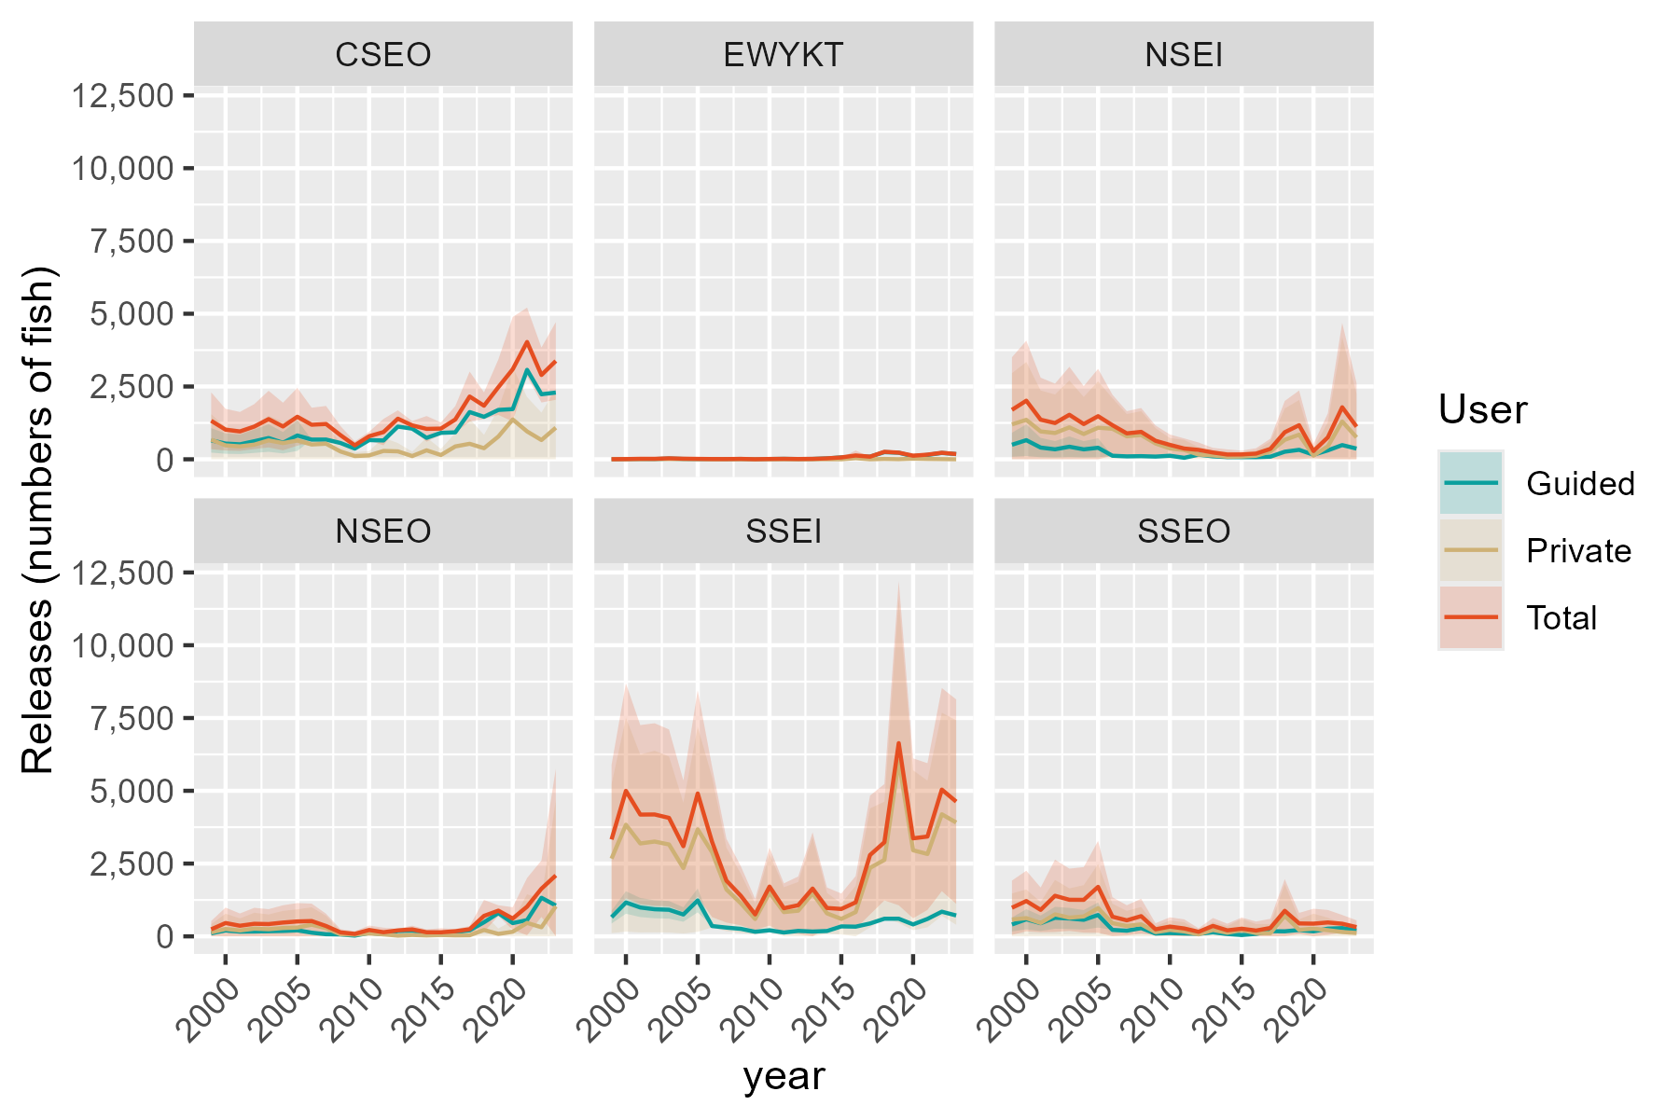
Region | RptArea | year | Guided | SE_Gui | Private | SE_Priv | Total | SE_Tot
SE | CSEO | 1999 | 649.87753134 | 215.01376505 | 672.86700153 | 449.0286039 | 1322.7445329 | 497.85299665
SE | CSEO | 2000 | 539.99257865 | 178.65802683 | 478.29827494 | 319.1858215 | 1018.2908536 | 365.78447096
SE | CSEO | 2001 | 514.05407051 | 170.07620022 | 443.34723281 | 295.86172087 | 957.40130332 | 341.26246755
SE | CSEO | 2002 | 620.63775852 | 205.33970595 | 503.58032129 | 336.05744984 | 1124.2180798 | 393.82610939
SE | CSEO | 2003 | 730.52271121 | 241.69544416 | 649.9625771 | 433.74364907 | 1380.4852883 | 496.53825717
SE | CSEO | 2004 | 568.289133 | 188.02001951 | 558.42413343 | 372.65671885 | 1126.7132664 | 417.40215361
SE | CSEO | 2005 | 818.24202967 | 270.71762145 | 643.06747355 | 429.14229588 | 1461.3095032 | 507.39643345
SE | CSEO | 2006 | 677 | 0 | 508.39838359 | 299.09008007 | 1185.3983836 | 299.09008007
SE | CSEO | 2007 | 678 | 0 | 534.77540354 | 316.46624306 | 1212.7754035 | 316.46624306
SE | CSEO | 2008 | 561 | 0 | 269.07704818 | 160.29742622 | 830.07704818 | 160.29742622
SE | CSEO | 2009 | 367 | 0 | 112.00288033 | 67.653020897 | 479.00288033 | 67.653020897
SE | CSEO | 2010 | 659 | 0 | 133.41236154 | 78.610574521 | 792.41236154 | 78.610574521
SE | CSEO | 2011 | 647 | 0 | 287.15692329 | 231.11163039 | 934.15692329 | 231.11163039
SE | CSEO | 2012 | 1123 | 0 | 272.39669579 | 146.75932179 | 1395.3966958 | 146.75932179
SE | CSEO | 2013 | 1053 | 0 | 111.37642793 | 76.585720322 | 1164.3764279 | 76.585720322
SE | CSEO | 2014 | 737 | 0 | 308.01944264 | 224.94228679 | 1045.0194426 | 224.94228679
SE | CSEO | 2015 | 908 | 0 | 146.32940428 | 108.19798531 | 1054.3294043 | 108.19798531
SE | CSEO | 2016 | 926 | 0 | 441.50904455 | 234.67890237 | 1367.5090446 | 234.67890237
SE | CSEO | 2017 | 1623 | 0 | 533.07292118 | 437.83650802 | 2156.0729212 | 437.83650802
SE | CSEO | 2018 | 1460 | 0 | 380.47199313 | 234.44598349 | 1840.4719931 | 234.44598349
SE | CSEO | 2019 | 1696 |  | 781.59082696 | 486.12390416 | 2477.590827 | 486.12390416
SE | CSEO | 2020 | 1724 | 0 | 1368.3992686 | 916.8551542 | 3092.3992686 | 916.8551542
SE | CSEO | 2021 | 3073 | 0 | 956.44429075 | 602.96205599 | 4029.4442908 | 602.96205599
SE | CSEO | 2022 | 2234 | 0 | 661.28369216 | 482.03444924 | 2895.2836922 | 482.03444924
SE | CSEO | 2023 | 2292 | 0 | 1085.204568 | 681.28821855 | 3377.204568 | 681.28821855
SE | EWYKT | 1999 | 1.533259824 | 0.35315265821 | 2.0335182025 | 4.3826479443 | 3.5667780265 | 4.396853398
SE | EWYKT | 2000 | 4.216464516 | 0.97116981007 | 3.7646157492 | 8.1135174764 | 7.9810802652 | 8.171434185
SE | EWYKT | 2001 | 10.157846334 | 2.3396363606 | 6.5802563372 | 14.181799245 | 16.738102671 | 14.373493943
SE | EWYKT | 2002 | 7.857956598 | 1.8099073733 | 8.4469217641 | 18.204845307 | 16.304878362 | 18.294593665
SE | EWYKT | 2003 | 26.065417008 | 6.0035951896 | 8.2279274962 | 17.732867836 | 34.293344504 | 18.72158532
SE | EWYKT | 2004 | 12.074421114 | 2.7810771834 | 8.0193615267 | 17.283365483 | 20.093782641 | 17.50568801
SE | EWYKT | 2005 | 7.091326686 | 1.6333310442 | 7.1538127533 | 15.417930717 | 14.245139439 | 15.504204523
SE | EWYKT | 2006 | 9 | 0 | 0 | 0 | 9 | 0
SE | EWYKT | 2007 | 7 | 0 | 1.2720463098 | 2.7369561859 | 8.2720463098 | 2.7369561859
SE | EWYKT | 2008 | 12 | 0 | 1.9532658612 | 3.2232696456 | 13.953265861 | 3.2232696456
SE | EWYKT | 2009 | 1 | 0 | 1.3206162859 | 2.1865753171 | 2.3206162859 | 2.1865753171
SE | EWYKT | 2010 | 10 | 0 | 1.1800981245 | 1.954130178 | 11.180098124 | 1.954130178
SE | EWYKT | 2011 | 16 | 0 | 0.26237922663 | 1.343567867 | 16.262379227 | 1.343567867
SE | EWYKT | 2012 | 9 | 0 | 0.54362693757 | 1.0498526023 | 9.5436269376 | 1.0498526023
SE | EWYKT | 2013 | 13 | 0 | 1.8378069416 | 12.828725022 | 14.837806942 | 12.828725022
SE | EWYKT | 2014 | 31 | 0 | 1.4891957907 | 3.6913452615 | 32.489195791 | 3.6913452615
SE | EWYKT | 2015 | 65 | 0 | 0 | 0 | 65 | 0
SE | EWYKT | 2016 | 93 | 0 | 38.104366812 | 87.19427955 | 131.10436681 | 87.19427955
SE | EWYKT | 2017 | 90 | 0 | 0 | 0 | 90 | 0
SE | EWYKT | 2018 | 245 | 0 | 12.127325121 | 16.51537144 | 257.12732512 | 16.51537144
SE | EWYKT | 2019 | 225 |  | 3.8006766908 | 7.6500602388 | 228.80067669 | 7.6500602388
SE | EWYKT | 2020 | 102 | 0 | 21.216858358 | 47.244677547 | 123.21685836 | 47.244677547
SE | EWYKT | 2021 | 149 | 0 | 11.361249203 | 20.839350949 | 160.3612492 | 20.839350949
SE | EWYKT | 2022 | 218 | 0 | 6.3168137946 | 30.944989076 | 224.31681379 | 30.944989076
SE | EWYKT | 2023 | 179 | 0 | 1.4475108322 | 20.299840002 | 180.44751083 | 20.299840002
SE | NSEI | 1999 | 499.61109275 | 210.78008365 | 1198.7200196 | 897.34732307 | 1698.3311123 | 921.77028694
SE | NSEI | 2000 | 657.2391518 | 277.28152038 | 1355.3006947 | 1014.5617246 | 2012.5398465 | 1051.7701909
SE | NSEI | 2001 | 403.02973865 | 170.03353861 | 957.39945965 | 716.69766769 | 1360.4291983 | 736.59144111
SE | NSEI | 2002 | 342.89417855 | 144.66304829 | 902.57830796 | 675.65921591 | 1245.4724865 | 690.97233923
SE | NSEI | 2003 | 431.8826589 | 182.2062486 | 1097.1396502 | 821.30548595 | 1529.0223091 | 841.27392583
SE | NSEI | 2004 | 341.3756038 | 144.02237935 | 868.71818485 | 650.31193687 | 1210.0937887 | 666.06911127
SE | NSEI | 2005 | 396.34800975 | 167.21459524 | 1084.778018 | 812.05171741 | 1481.1260277 | 829.08908605
SE | NSEI | 2006 | 122 | 0 | 1048.7193836 | 534.57807651 | 1170.7193836 | 534.57807651
SE | NSEI | 2007 | 100 | 0 | 790.25848676 | 389.63926631 | 890.25848676 | 389.63926631
SE | NSEI | 2008 | 108 | 0 | 834.42307833 | 417.98379011 | 942.42307833 | 417.98379011
SE | NSEI | 2009 | 93 | 0 | 543.28938408 | 268.33124125 | 636.28938408 | 268.33124125
SE | NSEI | 2010 | 122 | 0 | 373.2235052 | 182.6422403 | 495.2235052 | 182.6422403
SE | NSEI | 2011 | 51 | 0 | 318.51326903 | 176.75893136 | 369.51326903 | 176.75893136
SE | NSEI | 2012 | 159 | 0 | 162.94135001 | 130.14343478 | 321.94135001 | 130.14343478
SE | NSEI | 2013 | 101 | 0 | 132.64134785 | 80.773820457 | 233.64134785 | 80.773820457
SE | NSEI | 2014 | 75 | 0 | 88.907772397 | 90.357619787 | 163.9077724 | 90.357619787
SE | NSEI | 2015 | 73 | 0 | 94.147332432 | 66.787122596 | 167.14733243 | 66.787122596
SE | NSEI | 2016 | 73 | 0 | 121.74674229 | 94.799218014 | 194.74674229 | 94.799218014
SE | NSEI | 2017 | 90 | 0 | 268.49790116 | 178.46826292 | 358.49790116 | 178.46826292
SE | NSEI | 2018 | 260 | 0 | 669.53669633 | 548.68679336 | 929.53669633 | 548.68679336
SE | NSEI | 2019 | 325 |  | 845.33869643 | 608.2991435 | 1170.3386964 | 608.2991435
SE | NSEI | 2020 | 157 | 0 | 127.00848484 | 125.74347823 | 284.00848484 | 125.74347823
SE | NSEI | 2021 | 306 | 0 | 445.73872207 | 421.23174983 | 751.73872207 | 421.23174983
SE | NSEI | 2022 | 488 | 0 | 1298.8633643 | 1480.1189622 | 1786.8633643 | 1480.1189622
SE | NSEI | 2023 | 368 | 0 | 752.46423612 | 763.79562519 | 1120.4642361 | 763.79562519
SE | NSEO | 1999 | 103.83582634 | 21.896068045 | 137.52370522 | 144.6691909 | 241.35953156 | 146.31682265
SE | NSEO | 2000 | 204.15179416 | 43.049896495 | 253.94588953 | 267.14046361 | 458.09768369 | 270.5869932
SE | NSEO | 2001 | 162.79345655 | 34.328581257 | 201.55590659 | 212.02839089 | 364.34936314 | 214.78940857
SE | NSEO | 2002 | 167.1932797 | 35.25638075 | 264.61792309 | 278.36699694 | 431.81120279 | 280.59080058
SE | NSEO | 2003 | 176.87289063 | 37.297539636 | 245.57804503 | 258.33784089 | 422.45093566 | 261.01637209
SE | NSEO | 2004 | 188.31243082 | 39.709818319 | 285.719444 | 300.56491512 | 474.03187482 | 303.17674362
SE | NSEO | 2005 | 208.55161731 | 43.977695988 | 303.42531786 | 319.19075452 | 511.97693517 | 322.20610719
SE | NSEO | 2006 | 126 | 0 | 399.50981221 | 305.40487628 | 525.50981221 | 305.40487628
SE | NSEO | 2007 | 73 | 0 | 282.70240885 | 215.34294019 | 355.70240885 | 215.34294019
SE | NSEO | 2008 | 65 | 0 | 72.704110183 | 56.803875723 | 137.70411018 | 56.803875723
SE | NSEO | 2009 | 25 | 0 | 59.721649536 | 46.825402206 | 84.721649536 | 46.825402206
SE | NSEO | 2010 | 117 | 0 | 102.31822573 | 77.487423962 | 219.31822573 | 77.487423962
SE | NSEO | 2011 | 73 | 0 | 68.250861464 | 79.864543566 | 141.25086146 | 79.864543566
SE | NSEO | 2012 | 181 | 0 | 24.254932173 | 27.757551527 | 205.25493217 | 27.757551527
SE | NSEO | 2013 | 191 | 0 | 48.317913526 | 65.524003204 | 239.31791353 | 65.524003204
SE | NSEO | 2014 | 109 | 0 | 31.04821417 | 50.353665511 | 140.04821417 | 50.353665511
SE | NSEO | 2015 | 93 | 0 | 45.914431325 | 72.767138064 | 138.91443132 | 72.767138064
SE | NSEO | 2016 | 142 | 0 | 33.610560333 | 40.108857841 | 175.61056033 | 40.108857841
SE | NSEO | 2017 | 206 | 0 | 37.843469801 | 55.583431249 | 243.8434698 | 55.583431249
SE | NSEO | 2018 | 484 | 0 | 218.45777854 | 280.74521248 | 702.45777854 | 280.74521248
SE | NSEO | 2019 | 798 |  | 84.61966272 | 94.659847186 | 882.61966272 | 94.659847186
SE | NSEO | 2020 | 455 | 0 | 157.48317033 | 198.36236046 | 612.48317033 | 198.36236046
SE | NSEO | 2021 | 559 | 0 | 461.91285766 | 502.72484209 | 1020.9128577 | 502.72484209
SE | NSEO | 2022 | 1325 | 0 | 312.11752452 | 494.79409783 | 1637.1175245 | 494.79409783
SE | NSEO | 2023 | 1060 | 0 | 1032.2852759 | 1870.3681501 | 2092.2852759 | 1870.3681501
SE | SSEI | 1999 | 659.35913093 | 111.74860342 | 2669.897728 | 1304.7564174 | 3329.2568589 | 1309.5331455
SE | SSEI | 2000 | 1163.4506732 | 197.18235749 | 3834.0700541 | 1873.6775777 | 4997.5207272 | 1884.0245612
SE | SSEI | 2001 | 991.54727138 | 168.04806 | 3191.2155806 | 1559.5200387 | 4182.762852 | 1568.5480233
SE | SSEI | 2002 | 930.5492901 | 157.71008348 | 3256.0872175 | 1591.2222584 | 4186.6365076 | 1599.0186822
SE | SSEI | 2003 | 912.5931744 | 154.66686961 | 3156.8257973 | 1542.7140427 | 4069.4189717 | 1550.447825
SE | SSEI | 2004 | 750.19595153 | 127.14368535 | 2345.5395438 | 1146.2453187 | 3095.7354954 | 1153.2752695
SE | SSEI | 2005 | 1234.2188939 | 209.17620039 | 3673.844927 | 1795.3769145 | 4908.0638208 | 1807.5212164
SE | SSEI | 2006 | 354 | 0 | 2890.4288606 | 1318.5789289 | 3244.4288606 | 1318.5789289
SE | SSEI | 2007 | 301 | 0 | 1611.5368622 | 734.21725952 | 1912.5368622 | 734.21725952
SE | SSEI | 2008 | 258 | 0 | 1136.1069787 | 519.34973725 | 1394.1069787 | 519.34973725
SE | SSEI | 2009 | 158 | 0 | 595.71913681 | 272.66004005 | 753.71913681 | 272.66004005
SE | SSEI | 2010 | 209 | 0 | 1500.4450969 | 684.08138597 | 1709.4450969 | 684.08138597
SE | SSEI | 2011 | 132 | 0 | 833.02373029 | 436.47313903 | 965.02373029 | 436.47313903
SE | SSEI | 2012 | 188 | 0 | 881.66983195 | 503.66287434 | 1069.669832 | 503.66287434
SE | SSEI | 2013 | 165 | 0 | 1476.8933968 | 985.7933574 | 1641.8933968 | 985.7933574
SE | SSEI | 2014 | 184 | 0 | 791.38128097 | 358.72673528 | 975.38128097 | 358.72673528
SE | SSEI | 2015 | 342 | 0 | 598.32726153 | 271.61204921 | 940.32726153 | 271.61204921
SE | SSEI | 2016 | 333 | 0 | 835.08200874 | 460.50153127 | 1168.0820087 | 460.50153127
SE | SSEI | 2017 | 442 | 0 | 2351.0561338 | 1042.4436199 | 2793.0561338 | 1042.4436199
SE | SSEI | 2018 | 605 | 0 | 2626.9865768 | 1019.7499929 | 3231.9865768 | 1019.7499929
SE | SSEI | 2019 | 606 |  | 6031.3031878 | 2842.1766291 | 6637.3031878 | 2842.1766291
SE | SSEI | 2020 | 410 | 0 | 2957.1305769 | 1401.4316457 | 3367.1305769 | 1401.4316457
SE | SSEI | 2021 | 599 | 0 | 2829.5566378 | 1286.1106065 | 3428.5566378 | 1286.1106065
SE | SSEI | 2022 | 847 | 0 | 4194.1526641 | 1779.8960181 | 5041.1526641 | 1779.8960181
SE | SSEI | 2023 | 718 | 0 | 3910.5402414 | 1791.7235961 | 4628.5402414 | 1791.7235961
SE | SSEO | 1999 | 407.65002263 | 122.89460589 | 575.1948717 | 460.07682969 | 982.84489433 | 476.20769983
SE | SSEO | 2000 | 586.24296494 | 176.73517511 | 626.51650092 | 501.12707827 | 1212.7594659 | 531.37902734
SE | SSEO | 2001 | 450.95612688 | 135.9501347 | 459.37064839 | 367.43337252 | 910.32677527 | 391.77764404
SE | SSEO | 2002 | 638.1387097 | 192.38023029 | 755.24124305 | 604.08917717 | 1393.3799528 | 633.98256047
SE | SSEO | 2003 | 614.5171983 | 185.25903276 | 641.80081126 | 513.35242553 | 1256.3180096 | 545.75784192
SE | SSEO | 2004 | 568.70578223 | 171.44822543 | 685.12972773 | 548.00960261 | 1253.83551 | 574.20294195
SE | SSEO | 2005 | 733.34055871 | 221.08081429 | 967.39868841 | 773.78596979 | 1700.7392471 | 804.74931095
SE | SSEO | 2006 | 222 | 0 | 452.37679693 | 341.47866909 | 674.37679693 | 341.47866909
SE | SSEO | 2007 | 194 | 0 | 356.73926111 | 264.42104766 | 550.73926111 | 264.42104766
SE | SSEO | 2008 | 282 | 0 | 412.0600238 | 304.51972256 | 694.0600238 | 304.51972256
SE | SSEO | 2009 | 96 | 0 | 145.35353285 | 107.12969794 | 241.35353285 | 107.12969794
SE | SSEO | 2010 | 113 | 0 | 222.65668899 | 162.82689539 | 335.65668899 | 162.82689539
SE | SSEO | 2011 | 99 | 0 | 171.74031608 | 159.7817961 | 270.74031608 | 159.7817961
SE | SSEO | 2012 | 87 | 0 | 68.560629451 | 62.040372976 | 155.56062945 | 62.040372976
SE | SSEO | 2013 | 137 | 0 | 221.73630987 | 139.1154724 | 358.73630987 | 139.1154724
SE | SSEO | 2014 | 80 | 0 | 125.63017888 | 116.97707712 | 205.63017888 | 116.97707712
SE | SSEO | 2015 | 46 | 0 | 216.84319823 | 196.59473195 | 262.84319823 | 196.59473195
SE | SSEO | 2016 | 85 | 0 | 114.03901632 | 157.78998083 | 199.03901632 | 157.78998083
SE | SSEO | 2017 | 178 | 0 | 110.55581549 | 161.22382186 | 288.55581549 | 161.22382186
SE | SSEO | 2018 | 173 | 0 | 704.98249246 | 554.82888202 | 877.98249246 | 554.82888202
SE | SSEO | 2019 | 219 |  | 224.36154452 | 185.32318319 | 443.36154452 | 185.32318319
SE | SSEO | 2020 | 171 | 0 | 265.18097292 | 261.79314724 | 436.18097292 | 261.79314724
SE | SSEO | 2021 | 265 | 0 | 212.36115231 | 218.75265138 | 477.36115231 | 218.75265138
SE | SSEO | 2022 | 284 | 0 | 149.46793664 | 154.08249386 | 433.46793664 | 154.08249386
SE | SSEO | 2023 | 202 | 0 | 115.83427907 | 119.4797279 | 317.83427907 | 119.4797279

DSR harvest
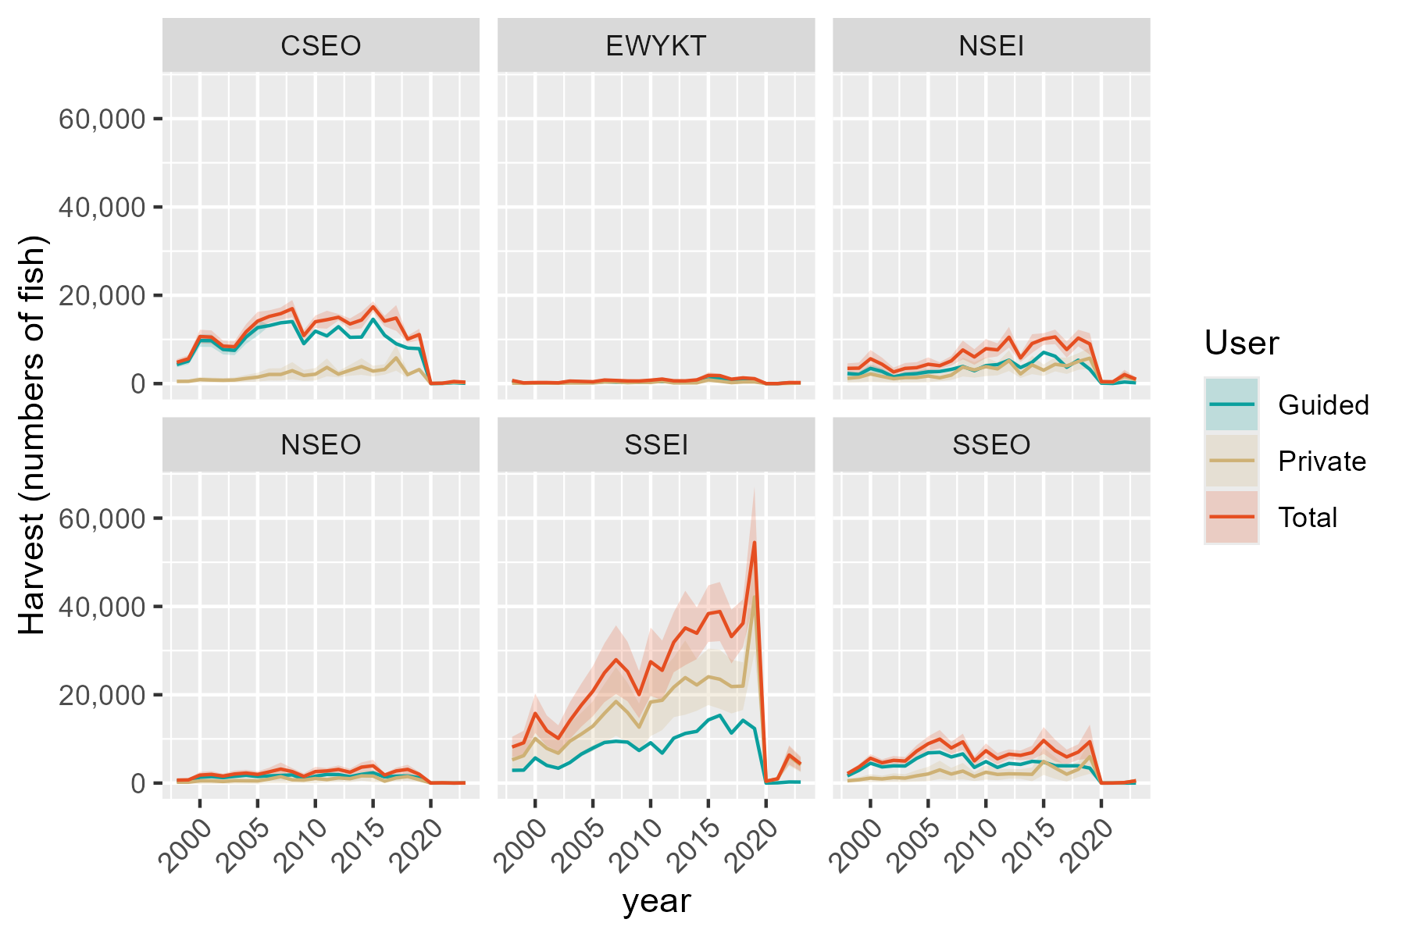
Region | RptArea | year | Guided | SE_Gui | Private | SE_Priv | Total | SE_Tot
SE | CSEO | 1998 | 4312.1179133 | 319.93510534 | 503.41517382 | 175.37872647 | 4815.5330872 | 364.85088643
SE | CSEO | 1999 | 5102.0570986 | 378.54418828 | 517.92746262 | 180.43448733 | 5619.9845612 | 419.34747728
SE | CSEO | 2000 | 9744.9290583 | 723.01939961 | 905.94306584 | 315.6105525 | 10650.872124 | 788.90244838
SE | CSEO | 2001 | 9716.7797778 | 720.93087995 | 810.69945192 | 282.42978127 | 10527.47923 | 774.2789646
SE | CSEO | 2002 | 7739.2928196 | 574.21237388 | 752.70404593 | 262.2254629 | 8491.9968655 | 631.25434154
SE | CSEO | 2003 | 7530.8122105 | 558.74427515 | 820.85805408 | 285.96881387 | 8351.6702646 | 627.6729463
SE | CSEO | 2004 | 10562.137859 | 783.65173598 | 1171.5179509 | 408.13097611 | 11733.65581 | 883.56150717
SE | CSEO | 2005 | 12683.010215 | 941.00863907 | 1467.5686425 | 511.26849751 | 14150.578858 | 1070.9307799
SE | CSEO | 2006 | 13133.38257 | 53.963932282 | 2073.6533227 | 701.47634761 | 15207.035893 | 703.54898354
SE | CSEO | 2007 | 13767.370858 | 67.060120378 | 2078.5935319 | 710.76230398 | 15845.964389 | 713.91884168
SE | CSEO | 2008 | 14044.064521 | 90.616686059 | 2926.6982151 | 992.33329326 | 16970.762736 | 996.46211604
SE | CSEO | 2009 | 9041.4215312 | 53.966919732 | 1848.9166424 | 629.31620868 | 10890.338174 | 631.62593276
SE | CSEO | 2010 | 11880.664023 | 77.491306226 | 2125.840487 | 717.38926831 | 14006.50451 | 721.56237764
SE | CSEO | 2011 | 10797.455575 | 94.699956045 | 3671.6068722 | 1034.164109 | 14469.062447 | 1038.4909657
SE | CSEO | 2012 | 12889.369205 | 91.69125461 | 2133.6327831 | 369.79631696 | 15023.001988 | 380.99422857
SE | CSEO | 2013 | 10473.788178 | 92.244110078 | 3031.6626274 | 634.57809823 | 13505.450806 | 641.24748623
SE | CSEO | 2014 | 10537.61837 | 126.40377602 | 3862.9260924 | 958.62161651 | 14400.544462 | 966.91949935
SE | CSEO | 2015 | 14578.52991 | 111.8759578 | 2820.0819754 | 624.53839641 | 17398.611886 | 634.47965966
SE | CSEO | 2016 | 10944.479211 | 90.559997981 | 3204.5209946 | 603.45148614 | 14149.000205 | 610.20882439
SE | CSEO | 2017 | 9024.498448 | 103.77883439 | 5828.4520499 | 1481.9759409 | 14852.950498 | 1485.605175
SE | CSEO | 2018 | 8048.5718308 | 97.081025065 | 2024.1184061 | 385.55052849 | 10072.690237 | 397.58512981
SE | CSEO | 2019 | 7916.0855615 |  | 3194.4813069 |  | 11110.566868 | 671.54116999
SE | CSEO | 2020 | 6.0588235294 | 1.2454312432 | 45.239858213 | 30.889308571 | 51.298681742 | 30.914405751
SE | CSEO | 2021 | 44.078125 |  | 53.620282942 | 29.103234134 | 97.698407942 | 29.331288354
SE | CSEO | 2022 | 191.82258065 | 8.0069371217 | 292.85059371 | 97.084761871 | 484.67317436 | 97.414383074
SE | CSEO | 2023 | 71.489326765 | 3.9188137072 | 248.12312635 | 75.347284632 | 319.61245311 | 75.449124596
SE | EWYKT | 1998 | 598.85615203 | 13.755519234 | 111.6292209 | 77.9294472 | 710.48537293 | 79.134145918
SE | EWYKT | 1999 | 114.63253075 | 2.6330696884 | 56.712776595 | 39.591742141 | 171.34530735 | 39.679202382
SE | EWYKT | 2000 | 140.32602902 | 3.2232404806 | 102.56201981 | 71.599545741 | 242.88804884 | 71.672060313
SE | EWYKT | 2001 | 150.20814374 | 3.4502292469 | 89.217837086 | 62.283841708 | 239.42598083 | 62.379331672
SE | EWYKT | 2002 | 100.79757014 | 2.3152854157 | 76.386892155 | 53.326433984 | 177.1844623 | 53.376671946
SE | EWYKT | 2003 | 437.7776821 | 10.055602345 | 139.17298268 | 97.158015781 | 576.95066478 | 97.676994062
SE | EWYKT | 2004 | 373.54393642 | 8.5801753639 | 128.39498894 | 89.633793292 | 501.93892536 | 90.043524527
SE | EWYKT | 2005 | 280.65205805 | 6.4464809613 | 143.36442469 | 100.0841023 | 424.01648274 | 100.2914984
SE | EWYKT | 2006 | 440 | 0 | 369.42371991 | 184.41207282 | 809.42371991 | 184.41207282
SE | EWYKT | 2007 | 334 | 0 | 381.49461594 | 189.18064594 | 715.49461594 | 189.18064594
SE | EWYKT | 2008 | 401 | 0 | 206.37878781 | 106.53738949 | 607.37878781 | 106.53738949
SE | EWYKT | 2009 | 301 | 0 | 291.60035612 | 146.96182556 | 592.60035612 | 146.96182556
SE | EWYKT | 2010 | 503 | 0 | 270.24097603 | 133.66380308 | 773.24097603 | 133.66380308
SE | EWYKT | 2011 | 473.77314822 | 4.9738872273 | 539.75196541 | 246.31020035 | 1013.5251136 | 246.36041555
SE | EWYKT | 2012 | 476.39024375 | 7.9149658188 | 154.0882353 | 65.364635601 | 630.47847905 | 65.842101054
SE | EWYKT | 2013 | 452 | 0 | 164.26846906 | 83.673018674 | 616.26846906 | 83.673018674
SE | EWYKT | 2014 | 675 | 0 | 171.32765247 | 83.573109072 | 846.32765247 | 83.573109072
SE | EWYKT | 2015 | 1014 | 0 | 842.59574612 | 377.80278203 | 1856.5957461 | 377.80278203
SE | EWYKT | 2016 | 1262 | 0 | 545.86208279 | 192.08557188 | 1807.8620828 | 192.08557188
SE | EWYKT | 2017 | 787.76833944 | 5.3092045975 | 213.01413042 | 77.380323276 | 1000.7824699 | 77.56224651
SE | EWYKT | 2018 | 927.96139015 | 13.280804858 | 372.51120124 | 139.2359441 | 1300.4725914 | 139.86789448
SE | EWYKT | 2019 | 733.93835616 |  | 377.79731786 | 148.0383322 | 1111.735674 | 148.08144346
SE | EWYKT | 2020 | 0.55882352941 | 0.11486987194 | 10.276835817 | 11.544359774 | 10.835659346 | 11.544931255
SE | EWYKT | 2021 | 1.7076700434 |  | 5.1313585754 | 5.7708834412 | 6.8390286188 | 5.7957661903
SE | EWYKT | 2022 | 191 | 0 | 46.923922434 | 24.777194271 | 237.92392243 | 24.777194271
SE | EWYKT | 2023 | 121 | 0 | 109.36018197 | 55.725143585 | 230.36018197 | 55.725143585
SE | NSEI | 1998 | 2266.6004766 | 295.39600709 | 1186.0400208 | 495.60123216 | 3452.6404974 | 576.95700215
SE | NSEI | 1999 | 2072.2731829 | 270.07019109 | 1427.9607667 | 596.69075501 | 3500.2339496 | 654.96394193
SE | NSEI | 2000 | 3443.3142593 | 448.7519057 | 2187.1610298 | 913.93180864 | 5630.475289 | 1018.1599205
SE | NSEI | 2001 | 2756.1398718 | 359.19550953 | 1625.2226737 | 679.11903942 | 4381.3625454 | 768.26042705
SE | NSEI | 2002 | 1519.8875141 | 198.08021198 | 1112.6558984 | 464.93678506 | 2632.5434124 | 505.37311413
SE | NSEI | 2003 | 2082.1962788 | 271.36342424 | 1361.9823814 | 569.12088514 | 3444.1786602 | 630.50510698
SE | NSEI | 2004 | 2252.5427575 | 293.56392678 | 1358.1673047 | 567.526709 | 3610.7100622 | 638.95723216
SE | NSEI | 2005 | 2656.9089133 | 346.26317796 | 1723.0681702 | 720.00496888 | 4379.9770835 | 798.9401377
SE | NSEI | 2006 | 2750.1025648 | 40.707666036 | 1310.1960016 | 393.13628676 | 4060.2985663 | 395.23822441
SE | NSEI | 2007 | 3223.8333344 | 31.595583014 | 1921.2884965 | 563.15538969 | 5145.1218309 | 564.04102138
SE | NSEI | 2008 | 3879.0527344 | 40.487996229 | 3740.6035888 | 1082.2511064 | 7619.6563231 | 1083.0081879
SE | NSEI | 2009 | 2916.0269346 | 63.938108992 | 3112.9436354 | 896.25153978 | 6028.97057 | 898.52930077
SE | NSEI | 2010 | 4076.3746777 | 64.392071556 | 3839.1849761 | 1094.7125176 | 7915.5596538 | 1096.6046849
SE | NSEI | 2011 | 4295.2000017 | 105.70847104 | 3339.8429016 | 753.00585849 | 7635.0429033 | 760.38944218
SE | NSEI | 2012 | 5314.1538466 | 110.60355008 | 5195.9616742 | 1193.0323367 | 10510.115521 | 1198.1482804
SE | NSEI | 2013 | 3632.5362755 | 133.67544089 | 2178.1552018 | 462.40126993 | 5810.6914773 | 481.33570191
SE | NSEI | 2014 | 4836.8909658 | 147.99892748 | 4235.5502514 | 1068.2335481 | 9072.4412172 | 1078.437108
SE | NSEI | 2015 | 7079.0381993 | 128.76693047 | 3021.5267813 | 661.54751577 | 10100.564981 | 673.96293519
SE | NSEI | 2016 | 6191.9876543 | 196.97470236 | 4383.4196676 | 824.19405786 | 10575.407322 | 847.40479015
SE | NSEI | 2017 | 3703.9430621 | 135.99265915 | 4013.4276657 | 936.29709828 | 7717.3707278 | 946.12169386
SE | NSEI | 2018 | 5313.2386393 | 104.91519038 | 5006.5237058 | 956.47218134 | 10319.762345 | 962.20903699
SE | NSEI | 2019 | 3242.8400621 |  | 5746.6187305 | 1240.134117 | 8989.4587926 | 1246.1265323
SE | NSEI | 2020 | 102.90909091 | 5.3152151219 | 353.5761268 | 111.23595478 | 456.48521771 | 111.3628715
SE | NSEI | 2021 | 32.881355932 |  | 377.45190384 | 126.41541239 | 410.33325977 | 126.55146766
SE | NSEI | 2022 | 353.24031008 | 17.441154937 | 1685.8656013 | 555.09489736 | 2039.1059114 | 555.36883146
SE | NSEI | 2023 | 178.07692308 | 14.775751297 | 832.30136196 | 204.1299096 | 1010.378285 | 204.66397539
SE | NSEO | 1998 | 477.88729693 | 29.042041276 | 195.54389512 | 141.29213177 | 673.43119205 | 144.24599357
SE | NSEO | 1999 | 537.39433582 | 32.658387412 | 186.48932473 | 134.7496644 | 723.88366055 | 138.65079273
SE | NSEO | 2000 | 1305.492884 | 79.337070613 | 502.0062775 | 362.72948876 | 1807.4991615 | 371.30452838
SE | NSEO | 2001 | 1468.4506212 | 89.240295416 | 494.34471794 | 357.19355484 | 1962.7953392 | 368.17260347
SE | NSEO | 2002 | 1228.5914799 | 74.663638684 | 353.3023715 | 255.28204395 | 1581.8938514 | 265.97665481
SE | NSEO | 2003 | 1518.8027311 | 92.300280608 | 536.83154822 | 387.89282479 | 2055.6342793 | 398.72319386
SE | NSEO | 2004 | 1761.4083511 | 107.04384562 | 508.97133164 | 367.76215597 | 2270.3796828 | 383.02400479
SE | NSEO | 2005 | 1472.1125928 | 89.462839794 | 486.85728473 | 351.78343759 | 1958.9698776 | 362.98097287
SE | NSEO | 2006 | 1631.3452379 | 8.7478231495 | 909.30703784 | 479.75087011 | 2540.6522758 | 479.8306178
SE | NSEO | 2007 | 1725.2247556 | 8.0061644039 | 1446.6747634 | 758.65202714 | 3171.8995191 | 758.69427107
SE | NSEO | 2008 | 1857.6204752 | 15.642696087 | 736.6982977 | 400.84975055 | 2594.3187728 | 401.15485346
SE | NSEO | 2009 | 838.81049558 | 7.8601114911 | 670.70217275 | 356.9780808 | 1509.5126683 | 357.06460413
SE | NSEO | 2010 | 1555.2528297 | 15.969832344 | 1042.1561924 | 545.2236335 | 2597.4090221 | 545.45746495
SE | NSEO | 2011 | 1953.4359706 | 21.522256861 | 792.79733426 | 333.85543931 | 2746.2333049 | 334.54844477
SE | NSEO | 2012 | 1921.9511874 | 23.148111635 | 1167.9158979 | 464.99515823 | 3089.8670853 | 465.57097445
SE | NSEO | 2013 | 1454.0713324 | 20.807383695 | 989.85105725 | 403.41063353 | 2443.9223897 | 403.94688569
SE | NSEO | 2014 | 1977.5 | 26.053595238 | 1628.0184245 | 553.15108095 | 3605.5184245 | 553.76430743
SE | NSEO | 2015 | 2330.01118 | 24.293618746 | 1591.8301583 | 689.76736541 | 3921.8413383 | 690.19504366
SE | NSEO | 2016 | 1388.2780742 | 13.883955893 | 430.04306822 | 168.46029237 | 1818.3211425 | 169.0314596
SE | NSEO | 2017 | 1575.3913049 | 19.262510842 | 1164.5818535 | 385.16403628 | 2739.9731584 | 385.64540599
SE | NSEO | 2018 | 1618.5475361 | 24.857240802 | 1480.8548682 | 536.15281301 | 3099.4024043 | 536.72872228
SE | NSEO | 2019 | 1223.0383973 |  | 763.29464962 | 269.8719192 | 1986.3330469 | 271.40207479
SE | NSEO | 2020 | 1.2647058824 | 0.25996865755 | 8.8019344569 | 5.9440182632 | 10.066640339 | 5.9497005652
SE | NSEO | 2021 | 9.2329956585 |  | 53.301231305 | 32.096670085 | 62.534226964 | 32.227470551
SE | NSEO | 2022 | 0 | 0 | 0 | 0 | 0 | 0
SE | NSEO | 2023 | 35.722543353 | 2.8021746185 | 0 | 0 | 35.722543353 | 2.8021746185
SE | SSEI | 1998 | 2890.4406015 | 114.35279011 | 5266.564337 | 1175.8544048 | 8157.0049384 | 1181.4017698
SE | SSEI | 1999 | 2928.5162795 | 115.85915561 | 6199.421684 | 1384.1314428 | 9127.9379634 | 1388.9719921
SE | SSEI | 2000 | 5692.3138649 | 225.20164306 | 10084.785152 | 2251.6081231 | 15777.099017 | 2262.8422216
SE | SSEI | 2001 | 4001.2571213 | 158.29936638 | 7863.2556176 | 1755.6120389 | 11864.512739 | 1762.7343307
SE | SSEI | 2002 | 3363.9033804 | 133.0841177 | 6757.1172846 | 1508.6469308 | 10121.020665 | 1514.5055114
SE | SSEI | 2003 | 4647.7159156 | 183.87483289 | 9474.0958516 | 2115.2608466 | 14121.811767 | 2123.2377171
SE | SSEI | 2004 | 6563.0880667 | 259.65156723 | 11099.235973 | 2478.1023592 | 17662.32404 | 2491.6681639
SE | SSEI | 2005 | 7932.9847435 | 313.84797835 | 12894.292401 | 2878.8807172 | 20827.277144 | 2895.9376267
SE | SSEI | 2006 | 9186.8051098 | 179.87525345 | 15788.788261 | 3392.7163958 | 24975.593371 | 3397.4813685
SE | SSEI | 2007 | 9468.5809941 | 171.47471927 | 18470.299069 | 3965.4483785 | 27938.880063 | 3969.1541192
SE | SSEI | 2008 | 9267.8819421 | 143.75396088 | 15988.06286 | 3437.6582065 | 25255.944802 | 3440.6626027
SE | SSEI | 2009 | 7374.4350177 | 97.682915165 | 12655.587987 | 2722.6608768 | 20030.023005 | 2724.4126343
SE | SSEI | 2010 | 9131.5720196 | 155.44732123 | 18353.60188 | 3943.4825984 | 27485.1739 | 3946.545182
SE | SSEI | 2011 | 6779.7846877 | 103.4174249 | 18746.076941 | 3445.3138454 | 25525.861629 | 3446.8656279
SE | SSEI | 2012 | 10171.812732 | 147.24510451 | 21710.171489 | 3461.8276727 | 31881.984221 | 3464.9577135
SE | SSEI | 2013 | 11239.626665 | 197.21708521 | 23884.969486 | 4292.7749283 | 35124.596151 | 4297.3027778
SE | SSEI | 2014 | 11714.673219 | 164.96437316 | 22213.061758 | 2984.8235107 | 33927.734977 | 2989.3786368
SE | SSEI | 2015 | 14301.68825 | 137.24422087 | 24072.763888 | 3266.7994438 | 38374.452138 | 3269.6811133
SE | SSEI | 2016 | 15335.382148 | 165.31768058 | 23504.070104 | 3412.9350113 | 38839.452252 | 3416.9365412
SE | SSEI | 2017 | 11325.151098 | 131.74256686 | 21855.246171 | 3108.9938299 | 33180.397269 | 3111.7838514
SE | SSEI | 2018 | 14218.015267 | 171.71842956 | 21963.005912 | 2754.500737 | 36181.021179 | 2759.848099
SE | SSEI | 2019 | 12348.483425 |  | 42148.529866 | 6461.1683908 | 54497.013291 | 6463.5545621
SE | SSEI | 2020 | 0 | 0 | 423.98874294 | 121.01642019 | 423.98874294 | 121.01642019
SE | SSEI | 2021 | 52.8 |  | 932.26468415 | 214.48727899 | 985.06468415 | 214.55277575
SE | SSEI | 2022 | 251.26401869 | 20.782160477 | 6102.0997459 | 1109.4874974 | 6353.3637646 | 1109.6821189
SE | SSEI | 2023 | 230.07471264 | 21.592268897 | 4095.6180241 | 842.12228629 | 4325.6927368 | 842.39905695
SE | SSEO | 1998 | 1627.4256518 | 52.132809605 | 519.65014368 | 208.11546541 | 2147.0757954 | 214.5457452
SE | SSEO | 1999 | 2878.9282569 | 92.223333532 | 753.12560854 | 301.6204045 | 3632.0538654 | 315.40452067
SE | SSEO | 2000 | 4495.9640757 | 144.02331615 | 1127.4042364 | 451.5158135 | 5623.368312 | 473.92957856
SE | SSEO | 2001 | 3661.943849 | 117.30638586 | 939.12283422 | 376.11071238 | 4601.0666833 | 393.97976614
SE | SSEO | 2002 | 3896.1873555 | 124.81012166 | 1242.7551474 | 497.71287286 | 5138.9425029 | 513.12344546
SE | SSEO | 2003 | 3863.1287961 | 123.75112669 | 1125.1200599 | 450.60102025 | 4988.248856 | 467.28537405
SE | SSEO | 2004 | 5589.730126 | 179.06092121 | 1641.5070944 | 657.40963815 | 7231.2372204 | 681.35911665
SE | SSEO | 2005 | 6841.2327311 | 219.15144514 | 2066.5270706 | 827.62652588 | 8907.7598017 | 856.15011665
SE | SSEO | 2006 | 6960.5239717 | 80.730778833 | 2994.8065364 | 1056.0493421 | 9955.3305081 | 1059.1306206
SE | SSEO | 2007 | 5911.3722413 | 41.297676112 | 2040.6887634 | 713.19652469 | 7952.0610047 | 714.39119597
SE | SSEO | 2008 | 6612.1666656 | 49.574499928 | 2716.8708601 | 945.46921474 | 9329.0375257 | 946.76801122
SE | SSEO | 2009 | 3545.9136703 | 30.550781331 | 1472.2000689 | 510.5503709 | 5018.1137392 | 511.46361695
SE | SSEO | 2010 | 4864.9743572 | 29.807791823 | 2458.7256444 | 846.79268603 | 7323.7000016 | 847.31715288
SE | SSEO | 2011 | 3543.1779142 | 41.728393461 | 1958.8445063 | 671.46924359 | 5502.0224205 | 672.76459769
SE | SSEO | 2012 | 4440.5795273 | 41.290834889 | 2097.4577774 | 562.00153521 | 6538.0373046 | 563.51633395
SE | SSEO | 2013 | 4226.3888869 | 38.227921595 | 2052.4755098 | 559.1348925 | 6278.8643967 | 560.44018593
SE | SSEO | 2014 | 4913.9471105 | 32.262275935 | 1980.0270822 | 797.70343831 | 6893.9741927 | 798.35557864
SE | SSEO | 2015 | 4742.4501445 | 28.29136901 | 4892.582653 | 1555.8941985 | 9635.0327976 | 1556.1513931
SE | SSEO | 2016 | 3930.8611968 | 30.04337283 | 3422.6492293 | 1262.3678575 | 7353.5104262 | 1262.7253114
SE | SSEO | 2017 | 3910.8333323 | 46.598013055 | 2005.4652231 | 852.01064336 | 5916.2985554 | 853.28395697
SE | SSEO | 2018 | 3916.0167117 | 58.143581464 | 3110.8570337 | 892.014114 | 7026.8737455 | 893.90707327
SE | SSEO | 2019 | 3386.3344051 |  | 5978.9507066 | 1975.6094543 | 9365.2851117 | 1975.862913
SE | SSEO | 2020 | 1.25 | 0.25694576619 | 0 | 0 | 1.25 | 0.25694576619
SE | SSEO | 2021 | 5.231884058 |  | 9.7665906437 | 11.361441452 | 14.998474702 | 11.385043897
SE | SSEO | 2022 | 0 | 0 | 119.39925325 | 83.119317089 | 119.39925325 | 83.119317089
SE | SSEO | 2023 | 6.7252747253 | 1.1874296598 | 517.51558886 | 250.3075463 | 524.24086358 | 250.3103628

DSR release
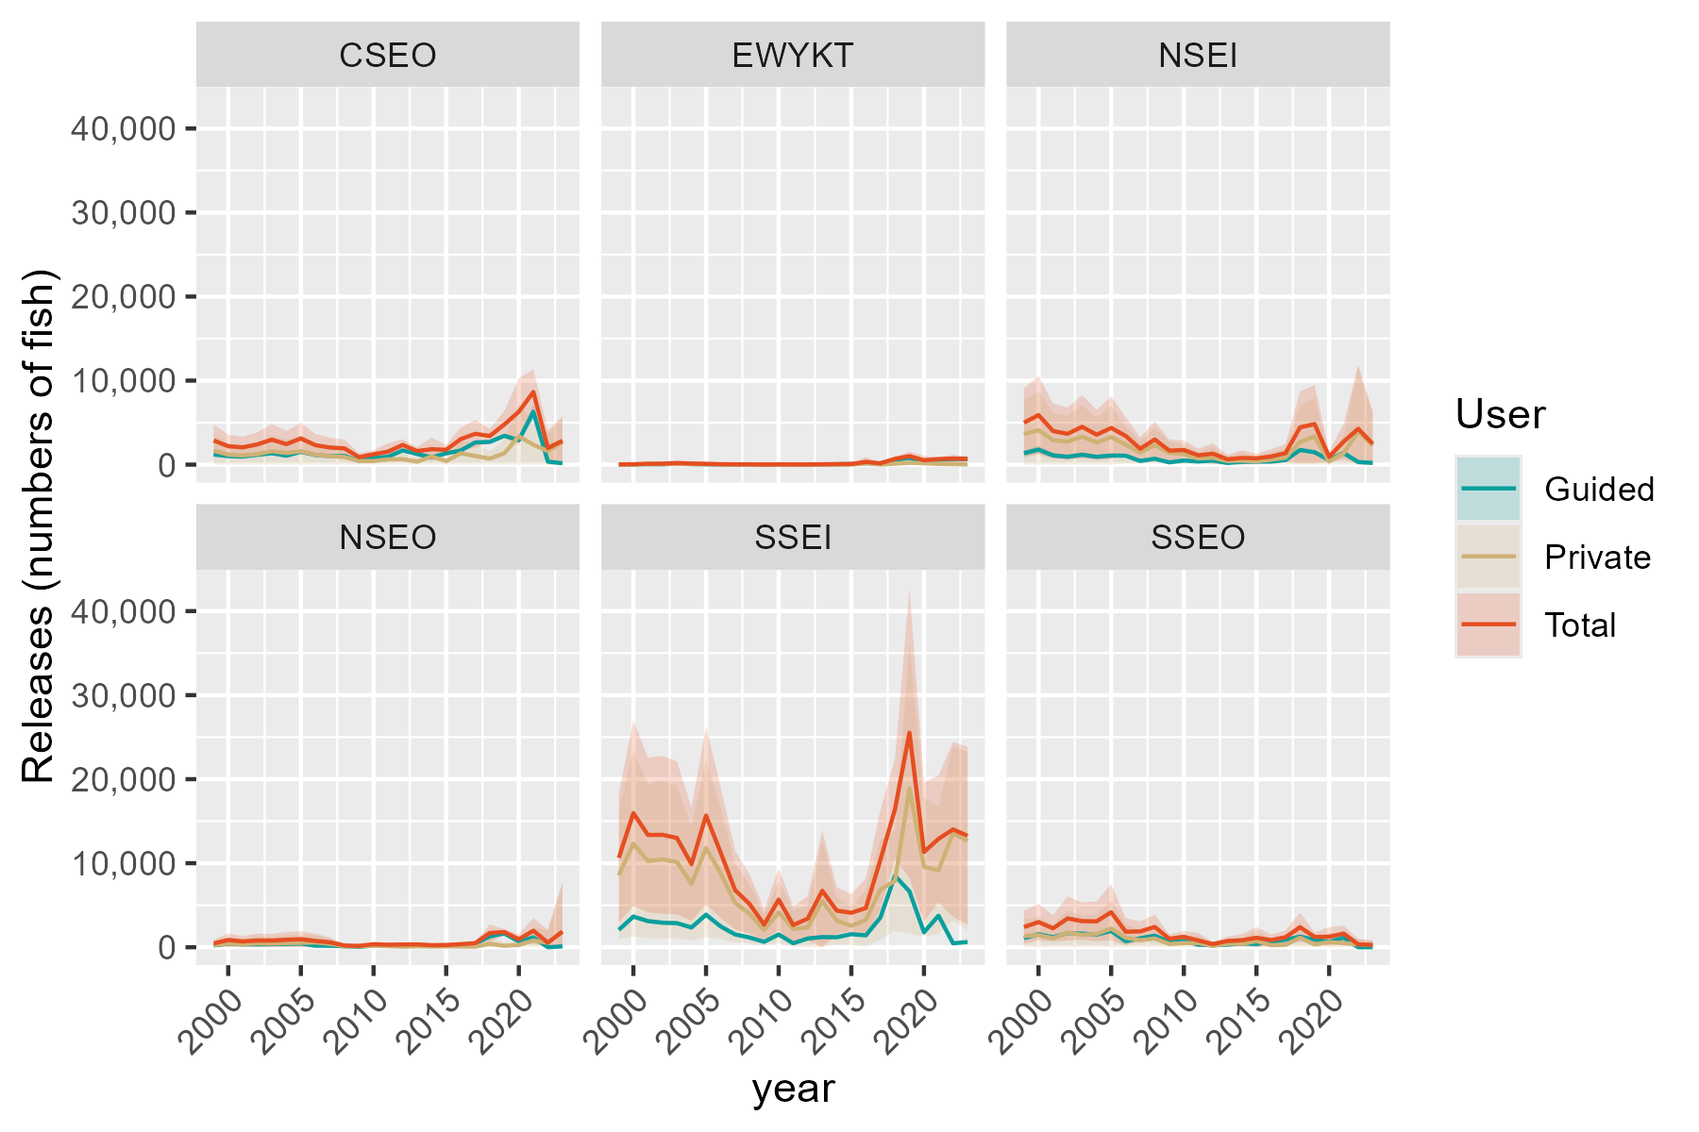
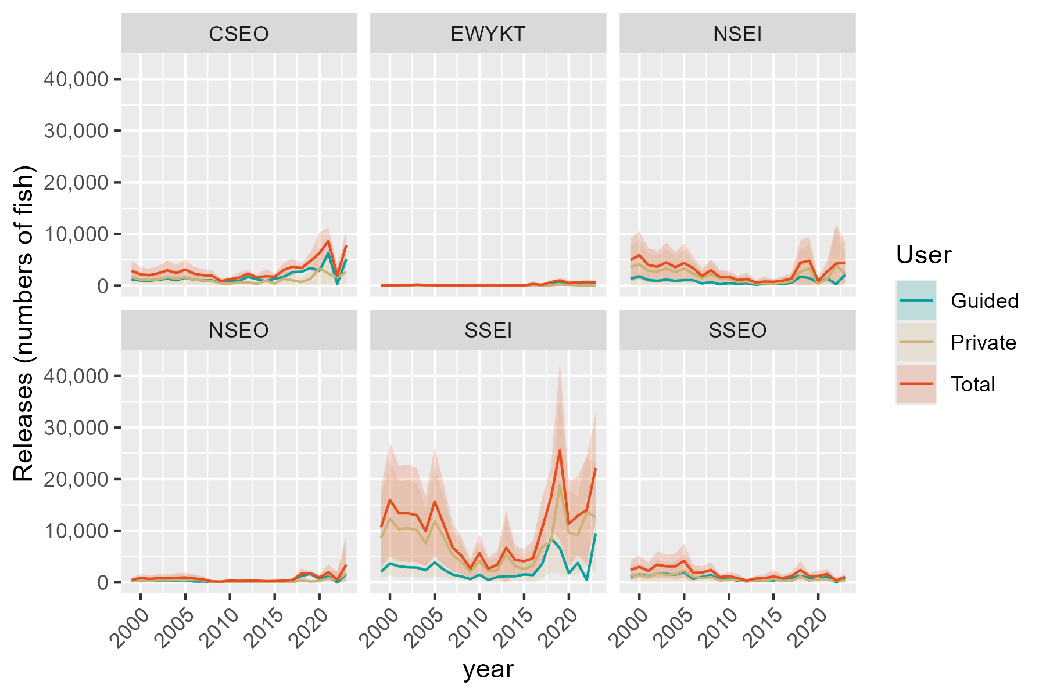
Region | RptArea | year | Guided | SE_Gui | Private | SE_Priv | Total | SE_Tot
SE | CSEO | 1999 | 1212.1783934 | 89.936877836 | 1662.8095203 | 978.22869257 | 2874.9879138 | 982.35432353
SE | CSEO | 2000 | 1007.2164445 | 74.729844065 | 1181.9853304 | 695.36044283 | 2189.2017749 | 699.3644937
SE | CSEO | 2001 | 958.83486853 | 71.140200901 | 1095.6132458 | 644.54785703 | 2054.4481143 | 648.46192501
SE | CSEO | 2002 | 1157.6391624 | 85.890370996 | 1244.4630968 | 732.1160321 | 2402.1022592 | 737.13705665
SE | CSEO | 2003 | 1362.6011113 | 101.09740477 | 1606.2074059 | 944.92974178 | 2968.8085172 | 950.32252533
SE | CSEO | 2004 | 1059.9963455 | 78.645818427 | 1379.9948033 | 811.84915993 | 2439.9911488 | 815.64957135
SE | CSEO | 2005 | 1526.2188045 | 113.23692529 | 1589.1680151 | 934.90549016 | 3115.3868196 | 941.73822094
SE | CSEO | 2006 | 1143.5857407 | 4.6953522232 | 1173.2270357 | 681.85825499 | 2316.8127764 | 681.87442116
SE | CSEO | 2007 | 1023.8453446 | 4.9844086911 | 1013.6787509 | 591.73465055 | 2037.5240955 | 591.75564298
SE | CSEO | 2008 | 1028.7580648 | 6.6389808856 | 906.36479296 | 527.25830029 | 1935.1228578 | 527.30009604
SE | CSEO | 2009 | 452.69449058 | 2.7032046167 | 430.7803094 | 250.99185229 | 883.47479998 | 251.00640874
SE | CSEO | 2010 | 809.79656527 | 5.2834134421 | 426.6263427 | 247.70354155 | 1236.422908 | 247.75988164
SE | CSEO | 2011 | 925.82121715 | 8.1197622872 | 624.8534652 | 500.14014505 | 1550.6746824 | 500.20605277
SE | CSEO | 2012 | 1690.6307981 | 12.020490319 | 651.50549968 | 346.33490809 | 2342.1362978 | 346.54344713
SE | CSEO | 2013 | 1262.5406405 | 11.121589585 | 353.71195372 | 240.37852351 | 1616.2525942 | 240.63566718
SE | CSEO | 2014 | 869.03367367 | 10.426468702 | 970.26123957 | 701.63568302 | 1839.2949132 | 701.71314861
SE | CSEO | 2015 | 1342.350427 | 10.302975177 | 415.35038549 | 304.95634415 | 1757.7008125 | 305.13033794
SE | CSEO | 2016 | 1678.0956634 | 13.886237341 | 1354.9760289 | 712.61839827 | 3033.0716923 | 712.75368055
SE | CSEO | 2017 | 2641.4720499 | 30.373546359 | 1025.9139245 | 839.47454845 | 3667.3859744 | 840.02385074
SE | CSEO | 2018 | 2699.1834979 | 32.55556651 | 713.38498656 | 436.85035186 | 3412.5684845 | 438.06174774
SE | CSEO | 2019 | 3427.8994652 |  | 1341.4537597 | 829.92121489 | 4769.353225 | 830.7479881
SE | CSEO | 2020 | 2912.5882205 | 215.19942942 | 3381.5754134 | 2008.0634716 | 6294.163634 | 2019.5617595
SE | CSEO | 2021 | 6279.5542655 | 463.97100881 | 2363.5561434 | 1304.3606421 | 8643.1104089 | 1384.4225445
SE | CSEO | 2022 | 355.47580645 | 14.838046809 | 1616.9483309 | 1067.13137 | 1972.4241374 | 1067.2345237
SE | CSEO | 2023 | 163.04926108 | 8.9378332151 | 2681.7473305 | 1485.6945828 | 2844.7965916 | 1485.7214672
SE | EWYKT | 1999 | 7.905691776 | 0.18159101299 | 16.393641482 | 26.216442768 | 24.299333258 | 26.217071665
SE | EWYKT | 2000 | 21.740652384 | 0.49937528573 | 30.34925423 | 48.534029945 | 52.089906614 | 48.536598958
SE | EWYKT | 2001 | 52.375208016 | 1.2030404611 | 53.048142435 | 84.833719931 | 105.42335045 | 84.842249756
SE | EWYKT | 2002 | 40.516670352 | 0.93065394159 | 68.096664616 | 108.89906996 | 108.61333497 | 108.90304658
SE | EWYKT | 2003 | 134.39676019 | 3.0870472209 | 66.331195533 | 106.07576074 | 200.72795573 | 106.1206713
SE | EWYKT | 2004 | 62.257322736 | 1.4300292273 | 64.649796407 | 103.38689481 | 126.90711914 | 103.3967843
SE | EWYKT | 2005 | 36.563824464 | 0.83985843509 | 57.671990033 | 92.228101225 | 94.235814497 | 92.231925155
SE | EWYKT | 2006 | 26 | 0 | 26.719049501 | 37.769603003 | 52.719049501 | 37.769603003
SE | EWYKT | 2007 | 23 | 0 | 10.176370079 | 14.920100123 | 33.176370079 | 14.920100123
SE | EWYKT | 2008 | 26 | 0 | 9.115240773 | 12.810281683 | 35.115240773 | 12.810281683
SE | EWYKT | 2009 | 5 | 0 | 4.8422597431 | 6.9433163965 | 9.8422597431 | 6.9433163965
SE | EWYKT | 2010 | 21 | 0 | 8.2606869505 | 11.488768932 | 29.260686951 | 11.488768932
SE | EWYKT | 2011 | 24.4212963 | 0.25638593955 | 2.5188405728 | 11.849696463 | 26.940136873 | 11.852469786
SE | EWYKT | 2012 | 16.682926824 | 0.27717779132 | 4.167806554 | 6.8354875933 | 20.850733378 | 6.8411050398
SE | EWYKT | 2013 | 25 | 0 | 14.815873335 | 81.605067963 | 39.815873335 | 81.605067963
SE | EWYKT | 2014 | 50 | 0 | 12.005470056 | 22.467355785 | 62.005470056 | 22.467355785
SE | EWYKT | 2015 | 74 | 0 | 4.4627825804 | 10.354648864 | 78.46278258 | 10.354648864
SE | EWYKT | 2016 | 166 | 0 | 152.41746725 | 306.53230298 | 318.41746725 | 306.53230298
SE | EWYKT | 2017 | 149.25096519 | 1.0061632074 | 10.255422299 | 19.203024911 | 159.50638749 | 19.229366348
SE | EWYKT | 2018 | 581.2818534 | 8.319194036 | 109.14592432 | 130.45777294 | 690.42777772 | 130.72275819
SE | EWYKT | 2019 | 791.54109589 |  | 216.63857212 | 270.97438351 | 1008.179668 | 271.00178068
SE | EWYKT | 2020 | 362.67610413 | 8.3267972797 | 165.80006256 | 272.46247496 | 528.47616669 | 272.58968399
SE | EWYKT | 2021 | 570.20194028 | 13.091449674 | 88.78297611 | 116.11803734 | 658.98491639 | 116.85368908
SE | EWYKT | 2022 | 663.09445741 | 14.562544383 | 63.577286415 | 237.91194724 | 726.67174383 | 238.35721583
SE | EWYKT | 2023 | 655.18871127 | 14.388922393 | 14.568865532 | 158.01381571 | 669.7575768 | 158.66759922
SE | NSEI | 1999 | 1360.2910558 | 177.28071203 | 3632.3263424 | 2093.7636343 | 4992.6173982 | 2101.2554836
SE | NSEI | 2000 | 1789.4649513 | 233.21304609 | 4106.7925243 | 2367.2577931 | 5896.2574755 | 2378.7176764
SE | NSEI | 2001 | 1097.3290159 | 143.01003335 | 2901.08384 | 1672.2571905 | 3998.4128559 | 1678.3610997
SE | NSEI | 2002 | 933.59793437 | 121.67168625 | 2734.9663896 | 1576.5029427 | 3668.564324 | 1581.1911737
SE | NSEI | 2003 | 1175.886858 | 153.24812918 | 3324.5204783 | 1916.3366457 | 4500.4073363 | 1922.4544543
SE | NSEI | 2004 | 929.4633111 | 121.1328391 | 2632.3644349 | 1517.3606132 | 3561.827746 | 1522.1880289
SE | NSEI | 2005 | 1079.1366735 | 140.63910589 | 3287.0626219 | 1894.7450016 | 4366.1992953 | 1899.9573625
SE | NSEI | 2006 | 1059.732194 | 15.686405588 | 2350.5779269 | 1142.731399 | 3410.3101209 | 1142.8390585
SE | NSEI | 2007 | 436.93333348 | 4.283281359 | 1451.4951798 | 698.63216321 | 1888.4285133 | 698.64529339
SE | NSEI | 2008 | 695.29296875 | 7.258810977 | 2294.6634594 | 1098.4835982 | 2989.9564282 | 1098.5075812
SE | NSEI | 2009 | 267.87878775 | 5.8736299465 | 1403.4975768 | 670.51308179 | 1671.3763645 | 670.53880752
SE | NSEI | 2010 | 486.1731267 | 7.6797883507 | 1249.7332528 | 594.69406947 | 1735.9063795 | 594.74365521
SE | NSEI | 2011 | 371.80000014 | 9.1503095392 | 736.56193398 | 401.06020485 | 1108.3619341 | 401.1645748
SE | NSEI | 2012 | 481.43076927 | 10.020024586 | 824.01768774 | 638.97402339 | 1305.448457 | 639.0525827
SE | NSEI | 2013 | 196.78864342 | 7.2417194696 | 439.89915198 | 263.51269234 | 636.6877954 | 263.61218015
SE | NSEI | 2014 | 329.33333334 | 10.076923475 | 466.46132913 | 468.92522352 | 795.79466247 | 469.03348456
SE | NSEI | 2015 | 352.25168525 | 6.4074196217 | 401.97737703 | 281.5076638 | 754.22906228 | 281.58057427
SE | NSEI | 2016 | 371.61316872 | 11.821469517 | 586.99321733 | 451.3746746 | 958.60638605 | 451.52944978
SE | NSEI | 2017 | 545.9359433 | 20.044390373 | 829.90260357 | 544.7397051 | 1375.8385469 | 545.10835977
SE | NSEI | 2018 | 1744.5340919 | 34.447563679 | 2691.2749484 | 2185.3485137 | 4435.8090403 | 2185.6199946
SE | NSEI | 2019 | 1476.2065217 |  | 3345.5353494 | 2385.136778 | 4821.7418712 | 2385.783905
SE | NSEI | 2020 | 546.23281028 | 83.786629156 | 386.11695814 | 318.71780962 | 932.34976843 | 329.54702456
SE | NSEI | 2021 | 1385.6460495 | 212.5441927 | 1355.0848962 | 1056.0854183 | 2740.7309457 | 1077.2610847
SE | NSEI | 2022 | 313.17829457 | 15.463102604 | 3948.6587995 | 3890.5949972 | 4261.8370941 | 3890.6257259
SE | NSEI | 2023 | 201.23076923 | 16.696918096 | 2287.5574205 | 1968.9305319 | 2488.7881898 | 1969.0013272
SE | NSEO | 1999 | 216.05632582 | 13.130118278 | 237.29584603 | 220.70573459 | 453.35217185 | 221.09595493
SE | NSEO | 2000 | 424.78870838 | 25.815147801 | 438.18121833 | 407.54656811 | 862.96992672 | 408.36335172
SE | NSEO | 2001 | 338.73237522 | 20.585354928 | 347.7828008 | 323.46819302 | 686.51517602 | 324.12255203
SE | NSEO | 2002 | 347.88730428 | 21.141715872 | 456.59571079 | 424.67364451 | 804.48301507 | 425.19957255
SE | NSEO | 2003 | 368.02814821 | 22.365709948 | 423.7425822 | 394.1173832 | 791.77073041 | 394.75148729
SE | NSEO | 2004 | 391.83096377 | 23.812248403 | 493.00618452 | 458.53854559 | 884.83714829 | 459.1564232
SE | NSEO | 2005 | 433.94363744 | 26.371508745 | 523.55750156 | 486.95392235 | 957.501139 | 487.66748812
...

Slope harvest
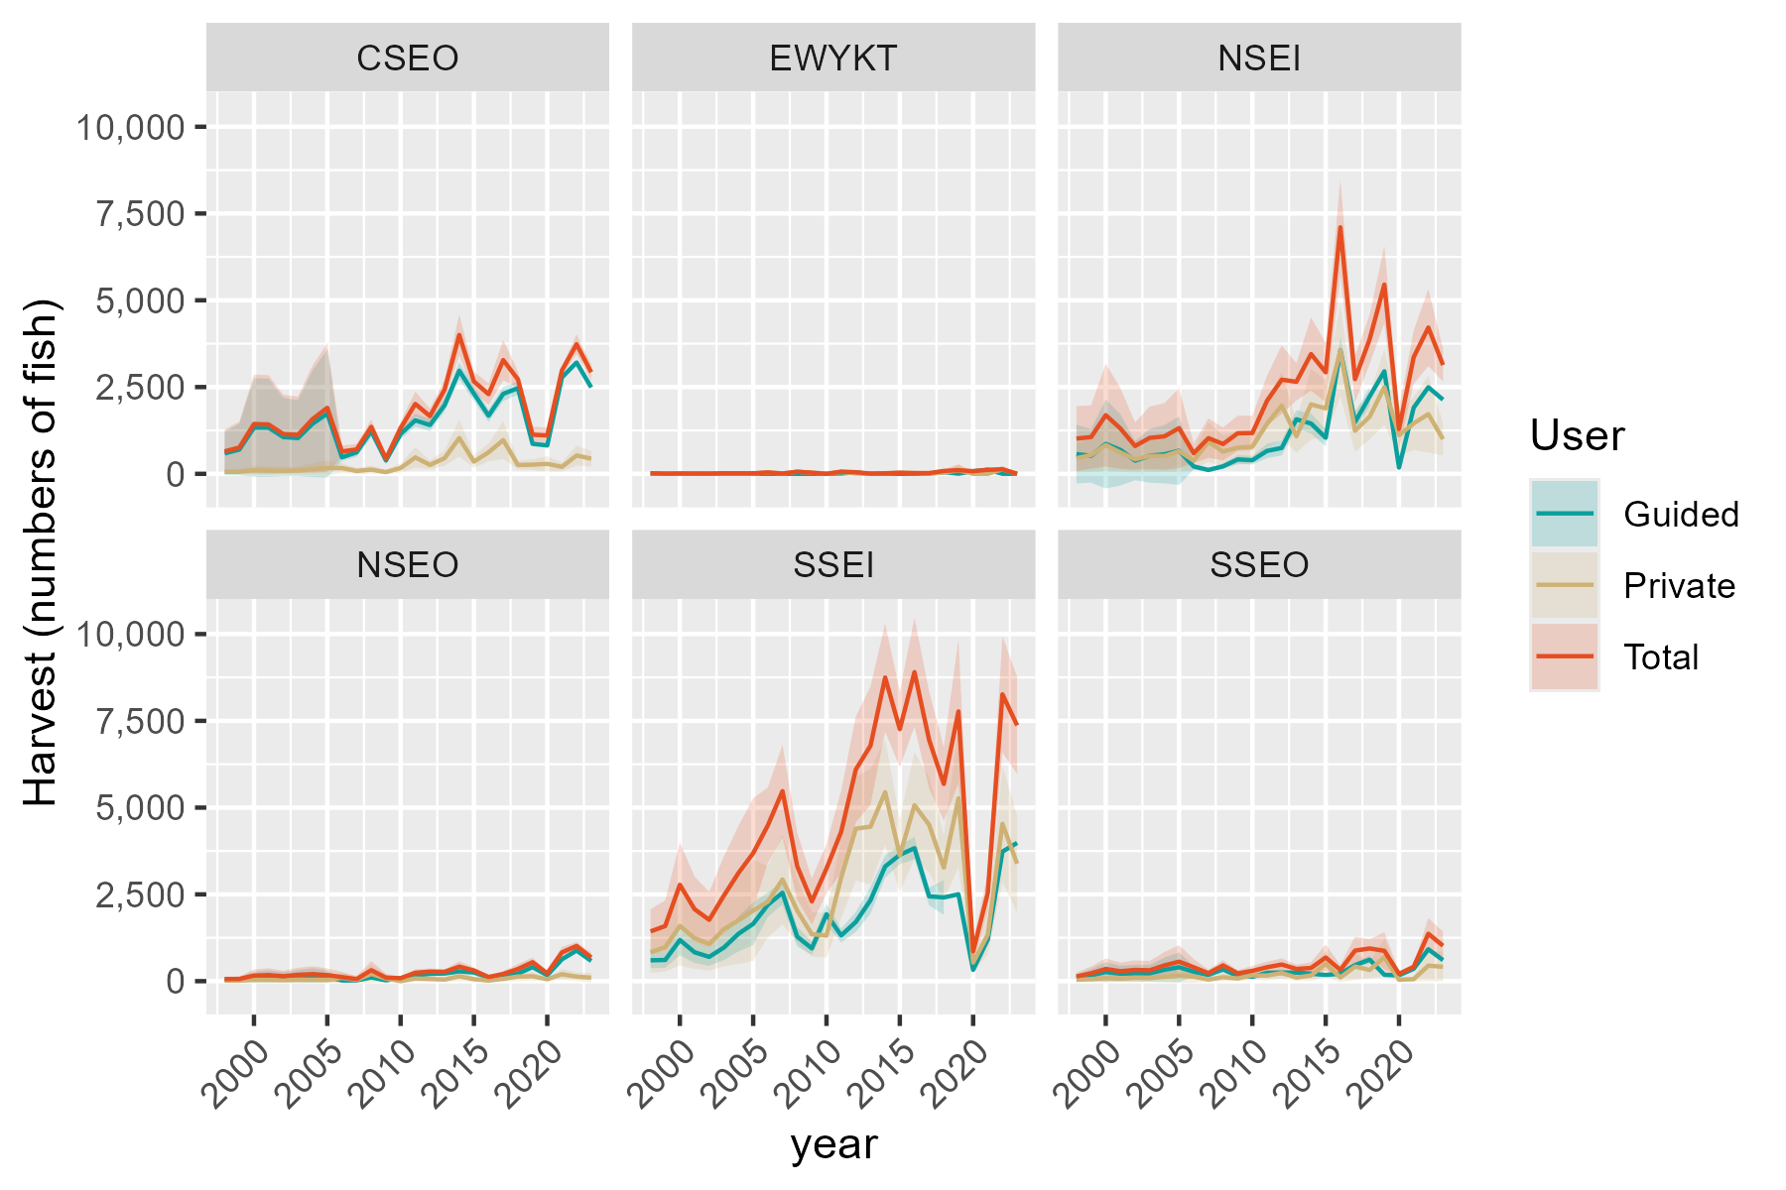
Private | SE_Priv | Total | SE_Tot
57.4527697 | 37.758245671 | 647.33485637 | 322.46350702
59.108999448 | 38.846728089 | 757.05190085 | 380.89728023
103.39167556 | 67.949522826 | 1436.4626172 | 726.90318644
92.521901066 | 60.805853027 | 1421.7421233 | 724.18705324
85.903116259 | 56.45595477 | 1144.6102967 | 577.5350388
93.68126189 | 61.56779072 | 1123.8690514 | 562.66451736
133.70067995 | 87.868751083 | 1578.5628208 | 789.31756683
167.4877668 | 110.07379242 | 1902.4775517 | 948.33074424
167.86717484 | 70.149101776 | 643.48460472 | 88.504251126
81.834392074 | 47.083816346 | 702.46353457 | 81.938669179
121.94575529 | 60.770024122 | 1353.8812347 | 109.10719327
49.304442514 | 30.670339351 | 434.8829113 | 62.073328743
168.02175513 | 66.877497119 | 1315.3577322 | 102.35967058
472.44941516 | 153.95024016 | 2013.9938401 | 180.74500856
257.50740676 | 64.296264952 | 1663.1382019 | 111.98792729
451.07783391 | 114.51517191 | 2429.2896557 | 147.04659276
1030.1136255 | 274.17083376 | 4000.4952557 | 301.90654295
351.55493779 | 92.339719332 | 2661.0250274 | 145.06155142
619.30068966 | 131.6210306 | 2294.821479 | 159.76610695
971.40867983 | 278.23022462 | 3275.9102319 | 296.95471769
254.0070144 | 64.541253389 | 2722.4351836 | 116.577437
264.00671958 | 79.757665407 | 1127.9211581 | 116.9759075
286.51910202 | 113.26431198 | 1104.4602785 | 113.27115902
201.07606103 | 64.867480613 | 2977.997936 | 64.970118367
527.13106868 | 148.13376255 | 3733.308488 | 148.3500005
437.16931785 | 116.23658123 | 2926.6799911 | 116.30262214
8.9136464654 | 9.8073981269 | 16.057494433 | 16.889310248
4.5285422273 | 4.9826091633 | 5.8960114753 | 5.63506283
8.1896261395 | 9.0107818806 | 9.8635971155 | 9.5694933019
7.1240867919 | 7.8384032539 | 8.9159430479 | 8.5635959028
6.0995297269 | 6.7111161129 | 7.3019595829 | 7.0989689672
11.113028965 | 12.227307856 | 16.335346869 | 15.828510158
10.25240103 | 11.280386658 | 14.708464614 | 14.170672178
11.447717606 | 12.595554989 | 14.795659558 | 14.148217319
39.937699682 | 29.037759935 | 39.937699682 | 29.037759935
9.7819134588 | 11.854336847 | 9.7819134588 | 11.854336847
58.965368053 | 36.243015257 | 58.965368053 | 36.243015257
33.32575478 | 24.281184609 | 33.32575478 | 24.281184609
0 | 0 | 0 | 0
52.234060613 | 32.595335283 | 63.460912393 | 32.972646791
8.3290936266 | 5.6330752811 | 45.938849875 | 9.7148453942
7.7302806395 | 5.7741678945 | 7.7302806395 | 5.7741678945
14.478392778 | 9.4396630724 | 14.478392778 | 9.4396630724
...

Slope release
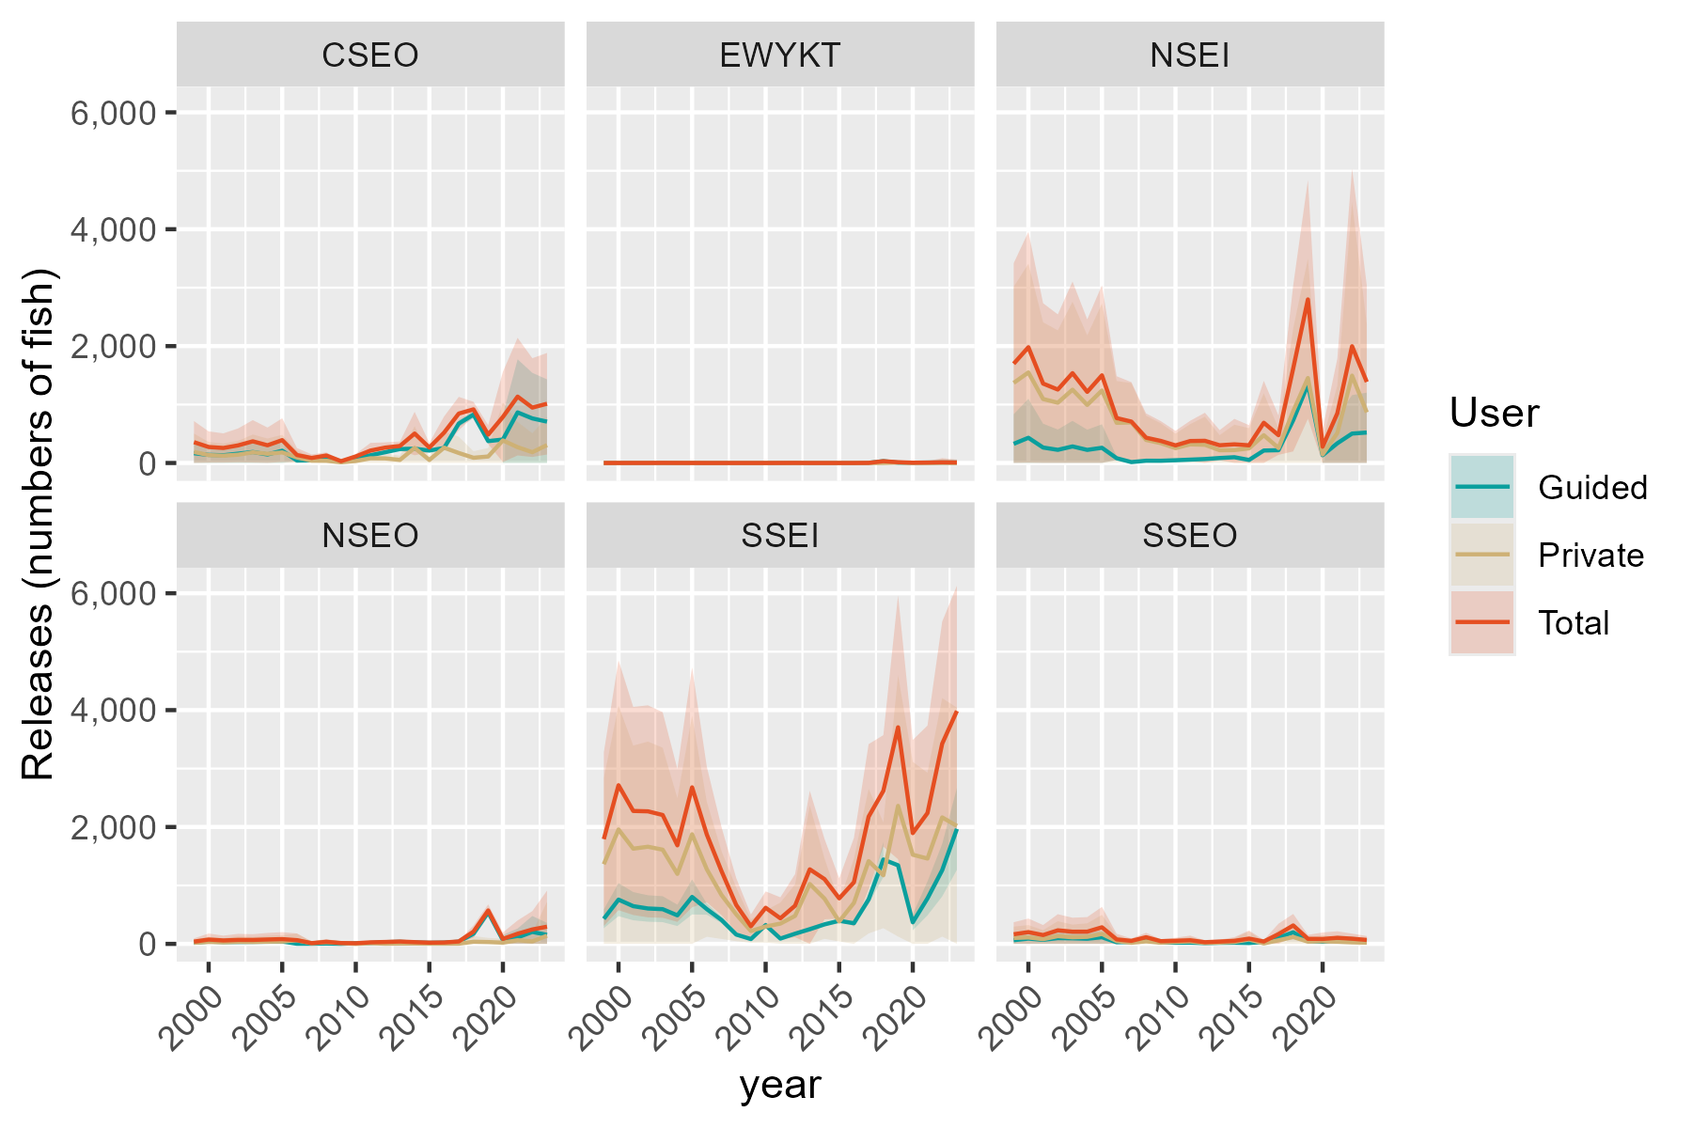
Private | SE_Priv | Total | SE_Tot
189.3614439 | 160.79002085 | 356.2731615 | 184.24299333
134.60498398 | 114.29537995 | 273.29432842 | 136.56623403
124.76889484 | 105.94338947 | 256.79630571 | 127.62077479
141.71997816 | 120.33684246 | 301.12187972 | 147.85540072
182.91557143 | 155.31672096 | 370.53984614 | 185.33287646
157.1543856 | 133.44246018 | 303.11129394 | 154.90210063
180.97511847 | 153.66904937 | 391.12884128 | 190.8983505
94.975522559 | 60.816599359 | 136.38978183 | 60.997582657
39.908612756 | 30.854501437 | 86.063268196 | 31.254513096
37.765198569 | 26.659796719 | 128.00713373 | 27.474002771
11.487474619 | 9.3675260982 | 30.792984035 | 9.7497620689
33.719607526 | 21.075784045 | 111.92304225 | 21.72793434
80.403938784 | 66.374926162 | 212.58272163 | 66.86973428
78.629974682 | 44.673393067 | 262.99917656 | 46.262341441
52.628422592 | 36.86805192 | 291.08778209 | 38.508999043
258.73633077 | 189.463406 | 503.70265709 | 189.75008159
51.778097304 | 39.034464991 | 264.42767034 | 40.371286264
261.86053721 | 140.66964709 | 518.76487378 | 141.35337704
170.98565493 | 142.73055947 | 845.51360501 | 145.92657374
89.522821395 | 57.500749391 | 917.33932351 | 66.077235802
110.86394709 | 74.045874662 | 484.96448185 | 82.799688207
386.48523384 | 330.34687637 | 787.89701331 | 394.17798276
270.1343123 | 220.96319267 | 1135.5800468 | 513.61301442
184.80340592 | 165.69669691 | 947.53423733 | 431.11701068
306.50085165 | 245.63445436 | 1013.9981974 | 443.43128072
0.038592804248 | 0.24726740027 | 0.13284666522 | 0.30690630348
0.071446165813 | 0.45776169999 | 0.33064428348 | 0.67785600062
0.12488235631 | 0.80013194652 | 0.74931418525 | 1.4459633387
0.16030857149 | 1.0271107396 | 0.64335960897 | 1.3867384647
0.15615242334 | 1.0004819426 | 1.7584680599 | 3.2484618285
0.15219418701 | 0.97512118363 | 0.89444334216 | 1.7321942935
0.13576750623 | 0.86987403377 | 0.57169161322 | 1.2098130691
0 | 0 | 0 | 0
0 | 0 | 0 | 0
0 | 0 | 0 | 0
0 | 0 | 0 | 0
0 | 0 | 0 | 0
0 | 0 | 0.5787037 | 0.25638593955
0 | 0 | 1.317073176 | 0.27717779132
0.034878528973 | 0.67038538723 | 0.034878528973 | 0.67038538723
0.028262467269 | 0.20423325116 | 0.028262467269 | 0.20423325116
0 | 0 | 0 | 0
0 | 0 | 0 | 0
...

PEL harvest
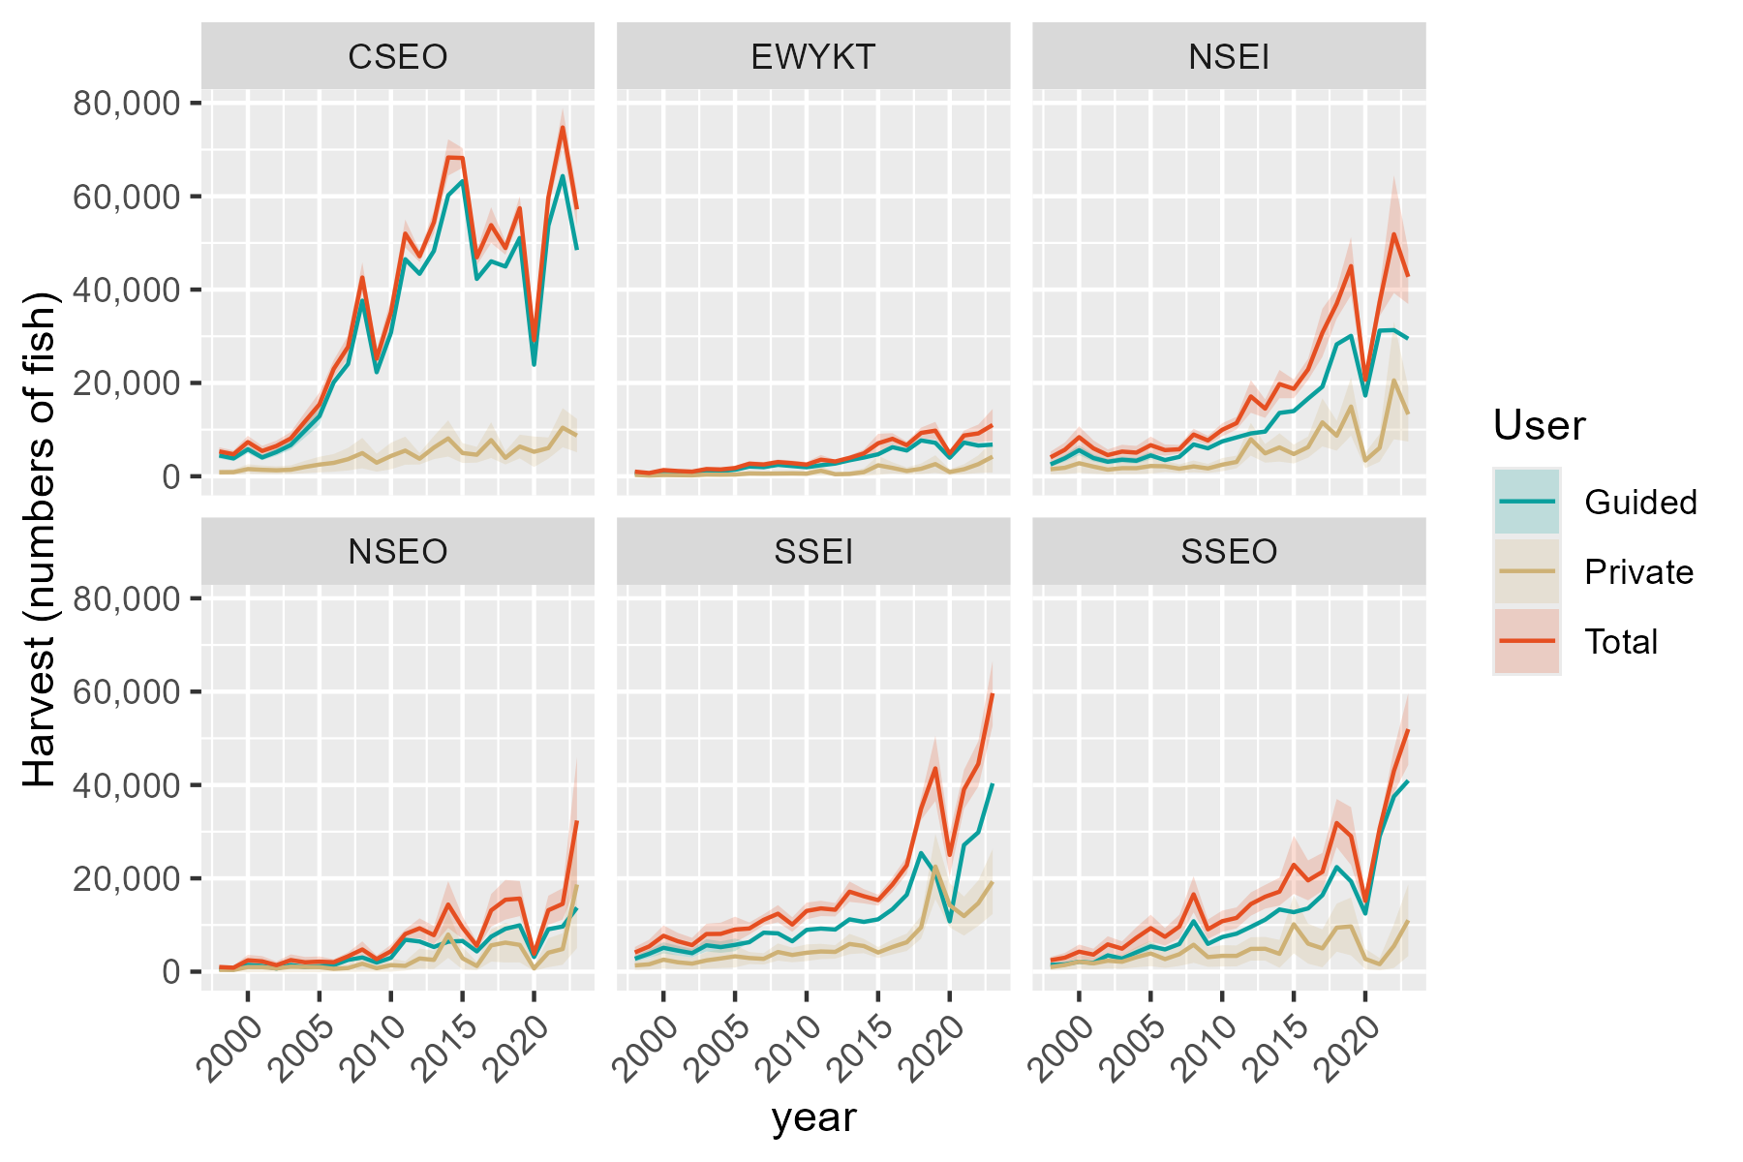
Private | SE_Priv | Total | SE_Tot
860.62290619 | 292.37787549 | 5324.6229062 | 448.50851687
885.43266326 | 300.80644973 | 4721.4326633 | 419.40715377
1548.7720568 | 526.1615515 | 7325.7720568 | 685.98516187
1385.9465401 | 470.8451309 | 5422.9465401 | 562.40466244
1286.7993998 | 437.16205086 | 6492.7993998 | 590.28499474
1403.31337 | 476.74513287 | 8114.31337 | 699.08669654
2002.7906111 | 680.40446019 | 11791.790611 | 1009.5532168
2508.9096552 | 852.34737479 | 15394.909655 | 1300.148616
2873.4910358 | 965.75731887 | 23012.491036 | 965.75731887
3666.180718 | 1233.0895973 | 27721.180718 | 1233.0895973
4969.2896833 | 1667.3406378 | 42594.289683 | 1667.3406378
2908.9621811 | 978.48962311 | 25198.962181 | 978.48962311
4346.6497958 | 1454.192862 | 35131.649796 | 1454.192862
5493.911753 | 1534.5652703 | 51997.911753 | 1534.5652703
3761.4474509 | 630.75972719 | 47141.447451 | 630.75972719
6147.2467081 | 1259.5905945 | 54430.246708 | 1259.5905945
8106.0131741 | 1982.6005638 | 68307.013174 | 1982.6005638
4982.9090775 | 1089.5613605 | 68199.909077 | 1089.5613605
4615.9504634 | 860.48173802 | 46903.950463 | 860.48173802
7752.222175 | 1957.9272275 | 53811.222175 | 1957.9272275
3960.9218995 | 733.54692425 | 48903.9219 | 733.54692425
6375.7622779 | 1296.1190755 | 57437.762278 | 1296.1190755
5247.8235527 | 1670.5235427 | 29151.823553 | 1670.5235427
6045.6869017 | 1164.4066089 | 59745.686902 | 1164.4066089
10405.957763 | 2139.1746748 | 74736.957763 | 2139.1746748
8719.755583 | 1826.2721415 | 57191.755583 | 1826.2721415
293.49431793 | 145.78166563 | 992.49431793 | 147.64836477
149.1086075 | 74.063788746 | 696.1086075 | 76.294644022
269.65493272 | 133.94039624 | 1326.6549327 | 138.53707245
234.57055448 | 116.51362242 | 1125.5705545 | 120.2722062
200.83557541 | 99.757109125 | 991.83557541 | 103.21288573
365.912073 | 181.75231416 | 1549.912073 | 186.02540888
337.57469058 | 167.676843 | 1460.5746906 | 171.84094647
376.93216616 | 187.2261085 | 1768.9321662 | 192.93996913
601.31198692 | 291.52782748 | 2690.3119869 | 291.52782748
566.2917795 | 274.36264328 | 2522.2917795 | 274.36264328
588.88360888 | 288.03915115 | 3044.8836089 | 288.03915115
612.62110492 | 296.7884514 | 2805.6211049 | 296.7884514
568.18998195 | 275.45534493 | 2500.189982 | 275.45534493
1186.6216062 | 526.73832847 | 3549.6216062 | 526.73832847
443.97154834 | 183.29604054 | 3170.9715483 | 183.29604054
510.42006339 | 260.94951757 | 3942.4200634 | 260.94951757
883.09210002 | 428.8882228 | 4903.0921 | 428.8882228
...

PEL release
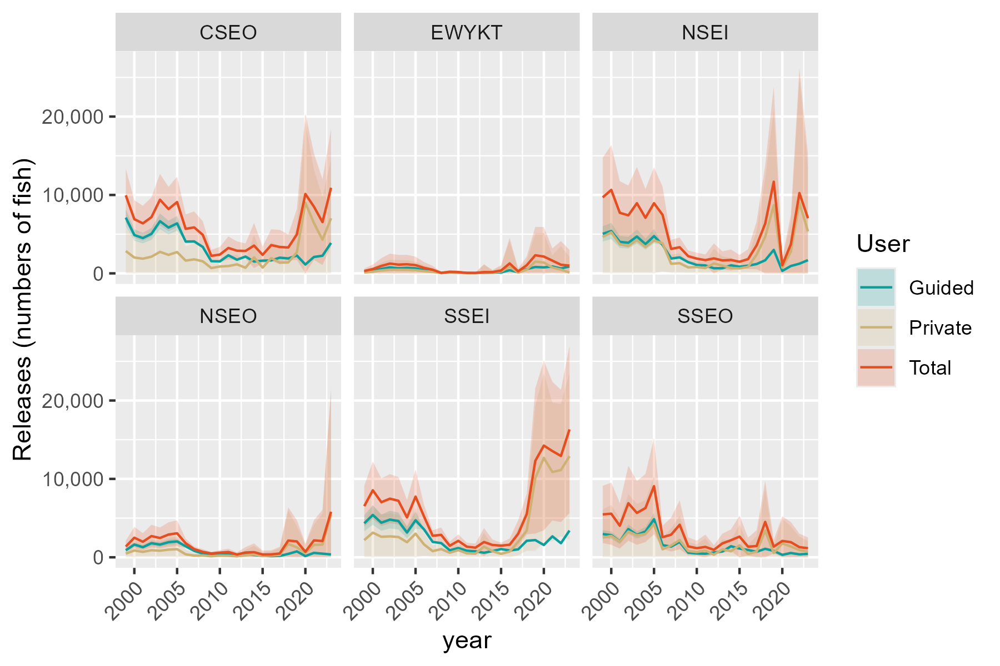
Private | SE_Priv | Total | SE_Tot
2842.6873806 | 1654.9975007 | 9954.6873806 | 1741.4446476
2020.6853171 | 1176.4322634 | 6910.6853171 | 1234.017483
1873.0262906 | 1090.4659621 | 6377.0262906 | 1143.1856367
2127.4953612 | 1238.616504 | 7165.4953612 | 1296.7291356
2745.9221683 | 1598.6613078 | 9397.9221683 | 1677.0741242
2359.1961465 | 1373.5114711 | 8200.1961465 | 1443.8073407
2716.7921562 | 1581.7019694 | 9095.7921562 | 1654.6873431
1625.7574654 | 942.37960551 | 5680.7574654 | 942.37960551
1787.9058286 | 1036.6806882 | 5862.9058286 | 1036.6806882
1538.9318898 | 891.44790581 | 4915.9318898 | 891.44790581
677.76101944 | 392.9995529 | 2233.7610194 | 392.9995529
872.31159473 | 504.70843254 | 2397.3115947 | 504.70843254
934.98294229 | 747.20302281 | 3239.9829423 | 747.20302281
1148.559265 | 607.9778795 | 2888.559265 | 607.9778795
717.21524138 | 486.05817114 | 2861.2152414 | 486.05817114
2036.0085081 | 1468.7588579 | 3544.0085081 | 1468.7588579
733.89824275 | 537.93404284 | 2356.8982427 | 537.93404284
1951.7744583 | 1024.8626798 | 3603.7744583 | 1024.8626798
1364.5325734 | 1115.4272498 | 3365.5325734 | 1115.4272498
1395.9965028 | 851.84968303 | 3300.9965028 | 851.84968303
2677.3643221 | 1650.2413991 | 4957.3643221 | 1650.2413991
9000.9386207 | 5248.7378549 | 10127.938621 | 5248.7378549
6418.5334661 | 3470.2294776 | 8509.5334661 | 3470.2294776
4286.912547 | 2790.1326892 | 6535.912547 | 2790.1326892
7036.4297181 | 3828.1438614 | 10921.429718 | 3828.1438614
114.72037975 | 155.69779447 | 301.72037975 | 155.82363479
212.37977996 | 288.24053233 | 551.37977996 | 288.46392588
371.22338269 | 503.82209391 | 949.22338269 | 504.19364017
476.53080821 | 646.74468473 | 1245.5308082 | 647.25700598
464.17630578 | 629.97722994 | 1117.1763058 | 630.35651465
452.41011298 | 614.00822538 | 1158.410113 | 614.46307613
403.58041288 | 547.73685645 | 1052.5804129 | 548.16772142
278.64151622 | 375.42951555 | 700.64151622 | 375.42951555
189.53489277 | 255.319865 | 459.53489277 | 255.319865
34.507697192 | 46.616493218 | 72.507697192 | 46.616493218
79.677182583 | 107.32988166 | 198.67718258 | 107.32988166
70.805888107 | 95.399327954 | 165.80588811 | 95.399327954
11.964492754 | 55.806708343 | 65.964492754 | 55.806708343
20.295405872 | 32.510010682 | 63.295405872 | 32.510010682
103.67938187 | 508.29688157 | 166.67938187 | 508.29688157
84.01257802 | 135.38306433 | 166.01257802 | 135.38306433
240.99026175 | 356.86162723 | 360.99026175 | 356.86162723
863.69898108 | 1665.2932832 | 1265.6989811 | 1665.2932832
...

